java
类别 | 分类 | 知识点 | 解释
java基础 | 环境 | JVM | JVM （Java Virtual Machine ）：Java虚拟机，简称JVM，是运行所有Java程序的假想计算机，是Java程序的运行环境，是Java 最具吸引力的特性之一。我们编写的Java代码，都运行在 JVM 之上。
 |  | JVM 的内存划分
 |  | JRE | JRE (Java Runtime Environment) ：是Java程序的运行时环境，包含 JVM 和运行时所需要的 核心类库。
 |  | JDK | JDK (Java Development Kit)：是Java程序开发工具包，包含 JRE 和开发人员使用的工具。
 |  | JAVA_HOME | 为了开发方便，我们想在任意的目录下都可以使用JDK的开发工具，则必须要配置环境变量，配置环境变量的意义在于告诉操作系统，我们使用的JDK开发工具在哪个目录下，例如：变量值输入JDK9的安装目录 c:\Java9\jdk -9.0.1
 |  | Path 环境变量 | 键入 %JAVA_HOME%\bin ; 分号必须要写，必须是英文格式，配置完毕使用javac
 |  | java程序运行步骤
 |  | main 方法 | 称为主方法。写法是固定格式不可以更改。main方法是程序的入口点或起始点，无论我们编写多 少程序，JVM在运行的时候，都会从main方法这里开始执行。
 | 基础概念 | 标识符 | 是指在程序中，我们自己定义内容。比如类的名字、方法的名字和变量的名字等等，都是标识符， 类名规范：首字母大写，后面每个单词首字母大写（大驼峰式）。 方法名规范： 首字母小写，后面每个单词首字母大写（小驼峰式）。 变量名规范：全部小写。
 |  | 常量 | 是指在Java程序中固定不变的数据。
 |  | 变量 | 常量是固定不变的数据，那么在程序中可以变化的量称为变量，变量定义的格式包括三个要素： 数据类型 、 变量名 、 数据值 。
 |  | 数据类型 | 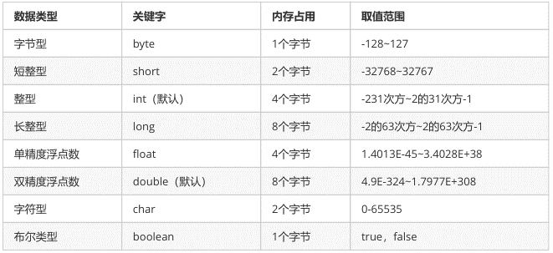
 |  | 数据类型转换 | 自动转换：将 取值范围小的类型 自动提升为 取值范围大的类型 ，范围小的类型向范围大的类型提升， byte 、short、char 运算时直接提升为 int 。 强制转换：将 取值范围大的类型 强制转换成 取值范围小的类型 ，数据类型 变量名 = （数据类型）被转数据值；注意：浮点转成整数，直接取消小数点，可能造成数据损失精度，int 强制转成 short 砍掉2个字节，可能造成数据丢失。
 |  | 算数运算符
 |  | 赋值运算符
 |  | 比较运算符
 |  | 逻辑运算符
 |  | 三元运算符 | 数据类型 变量名 = 布尔类型表达式？结果1：结果2， 三元运算符计算方式： 布尔类型表达式结果是 true，三元运算符整体结果为结果1，赋值给变量。 布尔类型表达式结果是 false，三元运算符整体结果为结果2，赋值给变量
 |  | 方法 | 就是将一个功能抽取出来，把代码单独定义在一个大括号内，形成一个单独的功能。 修饰符 返回值类型 方法名 （参数列表）｛ 代码... return ; }。 修饰符： public static 固定写法 返回值类型： 表示方法运行的结果的数据类型，方法执行后将结果返回到调用者 参数列表：方法在运算过程中的未知数据，调用者调用方法时传递 return ：将方法执行后的结果带给调用者，方法执行到 return ，整体方法运行结束
 |  | 方法调用方式 | 直接调用： 直接写方法名调用 赋值调用： 调用方法，在方法前面定义变量，接收方法返回值 输出语句调用：在输出语句中调用方法
 |  | 方法重载 | 指在同一个类中，允许存在一个以上的同名方法，只要它们的参数列表不同即可，与修饰符和返 回值类型无关。 参数列表：个数不同，数据类型不同，顺序不同。 重载方法调用： JVM通过方法的参数列表，调用不同的方法。
 |  | 方法参数 | 方法的参数为基本类型时,传递的是数据值. 方法的参数为引用类型时,传递的是地址值.
 |  | 判断语句 | if(关系表达式) {语句体1; }else if {语句体2; }else { 语句体3}
 |  | 选择语句 | switch(表达式) {case 常量值1:语句体1; break; case 常量值2:语句体2;break; default:语句体3;}
 |  | 循环语句 | for:for(初始化表达式①; 布尔表达式②; 步进表达式④){ 循环体③ } while:初始化表达式① while(布尔表达式②){ 循环体③ 步进表达式④} do...while:初始化表达式① do{ 循环体③ 步进表达式④ }while(布尔表达式②); break:终止 switch或者循环 continue:使用场景：结束本次循环，继续下一次的循环
 |  | 容器 | 是将多个数据存储到一起，每个数据称为该容器的元素。
 |  | 数组 | 数组就是存储数据长度固定的容器，保证多个数据的数据类型要一致。
 |  | 数组的定义 | 数组存储的数据类型[] 数组名字 = new 数组存储的数据类型[长度]; 数据类型[] 数组名 = new 数据类型[]{元素1,元素2,元素3...}; 数据类型[] 数组名 = {元素1,元素2,元素3...}; 数组定义格式详解： 数组存储的数据类型： 创建的数组容器可以存储什么数据类型。 [] : 表示数组。 数组名字：为定义的数组起个变量名，满足标识符规范，可以使用名字操作数组。 new ：关键字，创建数组使用的关键字。 数组存储的数据类型： 创建的数组容器可以存储什么数据类型。 [ 长度]：数组的长度，表示数组容器中可以存储多少个元素。 注意：数组有定长特性，长度一旦指定，不可更改。
 |  | 数组的访问 | 索引： 每一个存储到数组的元素，都会自动的拥有一个编号，从0开始，这个自动编号称为数组索引 (index)，可以通过数组的索引访问到数组中的元素。 格式：数组名[索引] 索引访问数组中的元素： 数组名 [索引]=数值，为数组中的元素赋值 变量 =数组名[索引]，获取出数组中的元素
 |  | 数组内存图 | 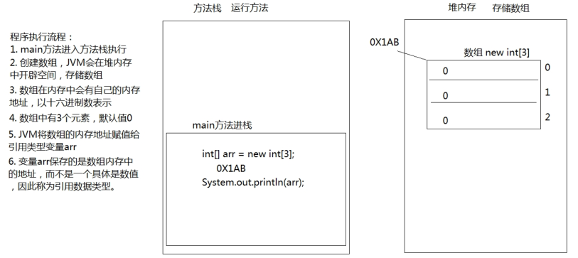
 |  | 数组异常 | 数组越界异常； 数组空指针异常；数据循环，从0开始
 |  | 数据传值 | 数组作为方法参数传递，传递的参数是数组内存的地址。
 | 面向对象 | 概念 | 对象泛指现实中一切事物，每种事物都具备自己的属性和行为。 面向对象思想就是在计算机程序设计过程中，参照现实中事物，将事物的属性特征、行为特征抽象出来，描述成计算机事件的设计思想。 它区别于面向过程思想，强调的是通过调用对象的行为来实现功能，而不是自己一步一步的去操作实现。 面向过程：把衣服脱下来 -->找一个盆-->放点洗衣粉-->加点水-->浸泡10分钟-->揉一揉-->清洗衣服-->拧干-->晾起来 面向对象：把衣服脱下来 -->打开全自动洗衣机-->扔衣服-->按钮-->晾起来
 |  | 三大基本特征 | 即封装、继承和多态。
 |  | 类 | 是一组相关属性和行为的集合。可以看成是一类事物的模板，使用事物的属性特征和行为特征来描述该 类事物。
 |  | 对象 | 是一类事物的具体体现。对象是类的一个实例（对象并不是找个女朋友），必然具备该类事物的属性 和行为。
 |  | 类与对象的关系 | 类是对一类事物的描述，是 抽象的。 对象是一类事物的实例，是 具体的。 类是对象的模板，对象是类的实体 。
 |  | 类的定义格式 | public class ClassName { //成员变量 //成员方法 定义类 ：就是定义类的成员，包括成员变量和成员方法。
 |  | 对象的使用格式 | 类名 对象名 = new 类名();对象名.成员变量；对象名.成员方法()；
 |  | 成员变量的默认值
 |  | 一个对象，调用一个方法内存图 | 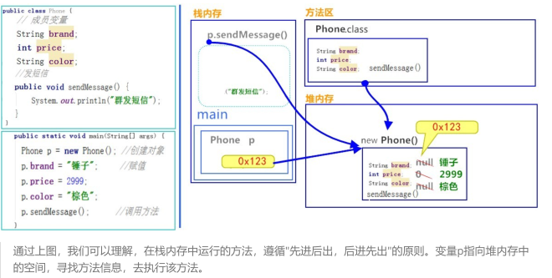
 |  | 两个对象，调用同一方法内存图 | 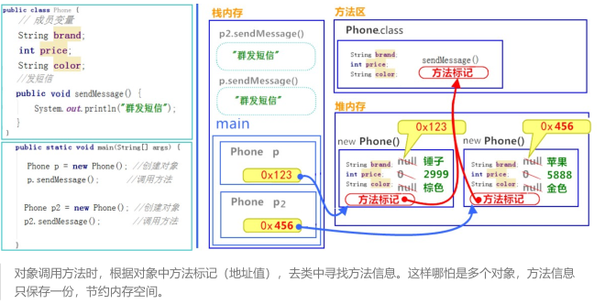
 |  | 一个引用，作为参数传递到方法中内存图 | 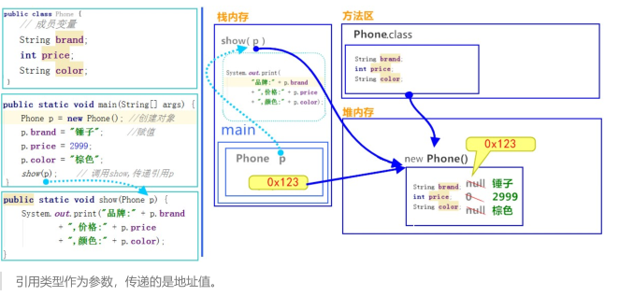
 |  | 成员变量和局部变量区别 | 在类中的位置不同： 成员变量：类中，方法外 局部变量：方法中或者方法声明上 (形式参数) 作用范围不一样： 成员变量：类中 局部变量：方法中 初始化值的不同 成员变量：有默认值 局部变量：没有默认值。必须先定义，赋值，最后使用 在内存中的位置不同： 成员变量：堆内存 局部变量：栈内存 生命周期不同： 成员变量：随着对象的创建而存在，随着对象的消失而消失 局部变量：随着方法的调用而存在，随着方法的调用完毕而消失
 | 封装 | 概念 | 将属性隐藏起来，若需要访问某个属性，提供公共方法对其访问。
 |  | private的含义 | 1. private是一个权限修饰符，代表最小权限。 2. 可以修饰成员变量和成员方法。 3. 被private修饰后的成员变量和成员方法，只在本类中才能访问。
 |  | this的含义 | this代表所在类的当前对象的引用（地址值），即对象自己的引用。
 |  | 构造方法 | 当一个对象被创建时候，构造方法用来初始化该对象，给对象的成员变量赋初始值。 修饰符 构造方法名(参数列表){ // 方法体 } 1. 如果你不提供构造方法，系统会给出无参数构造方法。 2. 如果你提供了构造方法，系统将不再提供无参数构造方法。 3. 构造方法是可以重载的，既可以定义参数，也可以不定义参数。
 |  | JavaBean | 是 Java语言编写类的一种标准规范。符合 JavaBean 的类，要求类必须是具体的和公共的，并且具有无 参数的构造方法，提供用来操作成员变量的 set 和 get 方法。
 | 继承 | 概念 | 就是子类继承父类的属性和行为，使得子类对象具有与父类相同的属性、相同的行为。子类可以直接 访问父类中的非私有的属性和行为。 1. 提高代码的复用性。 2. 类与类之间产生了关系，是多态的前提。
 |  | 继承的格式 | 通过 extends 关键字，可以声明一个子类继承另外一个父类, class 子类 extends 父类
 |  | 继承后的特点——成员变量 | 1、如果子类父类中出现不重名的成员变量，这时的访问是没有影响的。 2、如果子类父类中出现重名的成员变量，这时的访问是有影响的，会覆盖。 3、子父类中出现了同名的成员变量时，在子类中需要访问父类中非私有成员变量时，需要使用 super 关键字，修饰父类成员变量。
 |  | 继承后的特点——构造方法 | 子类的初始化过程中，必须先执行父类的初始化动作。子类的构造方法中默认有一个 super() ，表示调用父类的构造方法，父类成员变量初始化后，才可以给子类使用。
 |  | 父类空间优先于子类对象产生 | 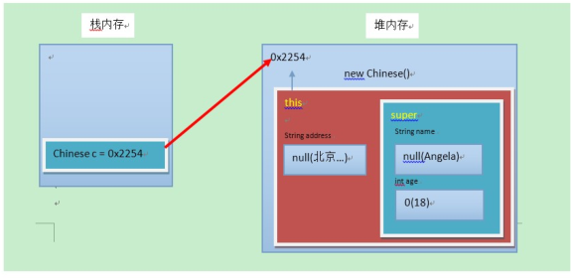 在每次创建子类对象时，先初始化父类空间，再创建其子类对象本身。目的在于子类对象中包含了其对应的父类空间，便可以包含其父类的成员，如果父类成员非private修饰，则子类可以随意使用父类成员。代码体现在子类的构造方法调用时，一定先调用父类的构造方法。理解图解如下：
 |  | super和this的含义 | super ：代表父类的存储空间标识(可以理解为父亲的引用)。 this ：代表当前对象的引用(谁调用就代表谁)。
 |  | super和this的用法 | this.成员变量 ‐‐ 本类的 super.成员变量 ‐‐ 父类的 this.成员方法名() ‐‐ 本类的 super.成员方法名() ‐‐ 父类的 this(...) ‐‐ 本类的构造方法 super(...) ‐‐ 父类的构造方法
 |  | 继承的特点 | Java只支持单继承，不支持多继承； Java支持多层继承(继承体系)；顶层父类是Object类。所有的类默认继承Object，作为父类。
 | 抽象类 | 概念 | 父类中的方法，被它的子类们重写，子类各自的实现都不尽相同。那么父类的方法声明和方法主体，只有声明还有意义，而方法主体则没有存在的意义了。我们把没有方法主体的方法称为抽象方法。Java语法规定，包含抽象方法的类就是抽象类。 抽象方法 ： 没有方法体的方法。 抽象类 ：包含抽象方法的类。
 |  | 抽象方法 | 使用 abstract 关键字修饰方法，该方法就成了抽象方法，抽象方法只包含一个方法名，而没有方法体。 定义格式：修饰符 abstract 返回值类型 方法名 (参数列表)；
 |  | 抽象类 | 如果一个类包含抽象方法，那么该类必须是抽象类。定义格式：abstract class 类名字
 |  | 抽象类的理解 | 继承抽象类的子类必须重写父类所有的抽象方法。否则，该子类也必须声明为抽象类。最终，必须有子类实现该父类的抽象方法，否则，从最初的父类到最终的子类都不能创建对象，失去意义。 1 . 抽象类不能创建对象，如果创建，编译无法通过而报错。只能创建其非抽象子类的对象。 理解：假设创建了抽象类的对象，调用抽象的方法，而抽象方法没有具体的方法体，没有意义。 2 . 抽象类中，可以有构造方法，是供子类创建对象时，初始化父类成员使用的。 理解：子类的构造方法中，有默认的super()，需要访问父类构造方法。 3. 抽象类中，不一定包含抽象方法，但是有抽象方法的类必定是抽象类。 理解：未包含抽象方法的抽象类，目的就是不想让调用者创建该类对象，通常用于某些特殊的类结构设 计。 4 . 抽象类的子类，必须重写抽象父类中所有的抽象方法，否则，编译无法通过而报错。除非该子类也是抽象类。 理解：假设不重写所有抽象方法，则类中可能包含抽象方法。那么创建对象后，调用抽象的方法，没有 意义。
 | 接口 | 概念 | 1、接口，是Java语言中一种引用类型，是方法的集合，如果说类的内部封装了成员变量、构造方法和成员方法，那么接口的内部主要就是封装了方法，包含抽象方法（JDK 7及以前），默认方法和静态方法（JDK 8），私有方法（JDK 9）。 2、接口的定义，它与定义类方式相似，但是使用 interface 关键字。它也会被编译成.class文件，但一定要明确它并不是类，而是另外一种引用数据类型。 3、接口的使用，它不能创建对象，但是可以被实现（ implements ，类似于被继承）。一个实现接口的类（可以看做是接口的子类），需要实现接口中所有的抽象方法，创建该类对象，就可以调用方法了，否则它必须是一个抽象类。
 |  | 定义格式 | public interface 接口名称， 1、含有抽象方法：使用 abstract 关键字修饰，可以省略，没有方法体。该方法供子类实现使用。（JDK 7及以前） 2、含有默认方法和静态方法:默认方法：使用 default 修饰，不可省略，供子类调用或者子类重写。 静态方法：使用 static 修饰，供接口直接调用。（jdk8） 3、含有私有方法和私有静态方法：私有方法：使用 private 修饰，供接口中的默认方法或者静态方法调用。（jdk9）
 |  | 类的实现 | 类与接口的关系为实现关系，即类实现接口，该类可以称为接口的实现类，也可以称为接口的子类。实现的动作类似继承，格式相仿，只是关键字不同，实现使用 implements 关键字。 非抽象子类实现接口： 1. 必须重写接口中所有抽象方法。 2. 继承了接口的默认方法，即可以直接调用，也可以重写。
 |  | 抽象方法的使用 | 必须全部实现
 |  | 默认方法的使用 | 可以继承，可以重写，二选一，但是只能通过实现类的对象来调用。
 |  | 静态方法的使用 | 静态与.class 文件相关，只能使用接口名调用，不可以通过实现类的类名或者实现类的对象调用
 |  | 私有方法的使用 | 私有方法：只有默认方法可以调用。 私有静态方法：默认方法和静态方法可以调用。
 |  | 接口的多实现 | 一个类是可以实现多个接口的，这叫做接口的多实现。并且，一个类能继承一个父类，同时实现多个接口 class 类名 [extends 父类名] implements 接口名1,接口名2,接口名3… 1、抽象方法：如果抽象方法有重名的，只需要重写一次 2、默认方法：如果默认方法有重名的，必须重写一次 3、静态方法：接口中，存在同名的静态方法并不会冲突，原因是只能通过各自接口名访问静态方法。 4、优先级的问题：当一个类，既继承一个父类，又实现若干个接口时，父类中的成员方法与接口中的默认方法重名，子类就近选择执行父类的成员方法。
 |  | 接口的多继承 | 一个接口能继承另一个或者多个接口，这和类之间的继承比较相似。接口的继承使用 extends 关键字，子接口继承父接口的方法。如果父接口中的默认方法有重名的，那么子接口需要重写一次。 interface D extends A,B
 |  | 其他成员特点 | 1、接口中，无法定义成员变量，但是可以定义常量，其值不可以改变，默认使用 public static final修饰。 2、接口中，没有构造方法，不能创建对象。 3、接口中，没有静态代码块。
 | 多态 | 概念 | 多态 ： 是指同一行为，具有多个不同表现形式。 1 . 继承或者实现【二选一】 2. 方法的重写【意义体现：不重写，无意义】 3. 父类引用指向子类对象【格式体现】
 |  | 多态的体现 | 父类类型 变量名 = new 子类对象； 接口类型 变量名 = new 实现类对象； 当使用多态方式调用方法时，首先检查父类中是否有该方法，如果没有，则编译错误；如果有，执行的是子类重写后方法。
 |  | 多态的好处 | 实际开发的过程中，父类类型作为方法形式参数，传递子类对象给方法，进行方法的调用，更能体现出多态的扩展性与便利
 |  | 引用类型转换 | 向上转型 ：多态本身是子类类型向父类类型向上转换的过程，这个过程是默认的。 父类类型 变量名 = new 子类类型(); 向下转型 ：父类类型向子类类型向下转换的过程，这个过程是强制的。 子类类型 变量名 = (子类类型) 父类变量名;
 | String类 | 概念 | java.lang.String 类代表字符串。Java程序中所有的字符串文字（例如 "abc" ）都可以被看作是实现此类的实 例。 特点：1. 字符串不变：字符串的值在创建后不能被更改。
 |  | 判断功能的方法 | public boolean equals (Object anObject) ：将此字符串与指定对象进行比较。 public boolean equalsIgnoreCase (String anotherString) ：将此字符串与指定对象进行比较，忽略大小 写。
 |  | 获取功能的方法 | public int length () ：返回此字符串的长度。 public String concat (String str) ：将指定的字符串连接到该字符串的末尾。 public char charAt (int index) ：返回指定索引处的 char值。 public int indexOf (String str) ：返回指定子字符串第一次出现在该字符串内的索引。 public String substring (int beginIndex) ：返回一个子字符串，从beginIndex开始截取字符串到字符 串结尾。 public String substring (int beginIndex, int endIndex) ：返回一个子字符串，从beginIndex到 endIndex截取字符串。含beginIndex，不含endIndex。
 |  | 转换功能的方法 | public char[] toCharArray () ：将此字符串转换为新的字符数组。 public byte[] getBytes () ：使用平台的默认字符集将该 String编码转换为新的字节数组。 public String replace (CharSequence target, CharSequence replacement) ：将与target匹配的字符串使 用replacement字符串替换。
 |  | 分割功能的方法 | public String[] split(String regex) ：将此字符串按照给定的regex（规则）拆分为字符串数组。
 | Arrays类 | 概念 | java.util.Arrays 此类包含用来操作数组的各种方法，比如排序和搜索等。其所有方法均为静态方法，调用起来非常简单。
 |  | 操作数组的方法 | public static String toString(int[] a) ：返回指定数组内容的字符串表示形式。 public static void sort(int[] a) ：对指定的 int 型数组按数字升序进行排序。
 | Math类 | 概念 | java.lang.Math 类包含用于执行基本数学运算的方法，如初等指数、对数、平方根和三角函数。
 |  | 基本运算的方法 | public static double abs(double a) ：返回 double 值的绝对值。 public static double floor(double a) ：返回小于等于参数最大的整数。 public static long round(double a) ：返回最接近参数的 long。(相当于四舍五入方法)
 | Scanner类 | 概念 | 一个可以解析基本类型和字符串的简单文本扫描器 例如，以下代码使用户能够从 System.in 中读取一个数： Scanner sc = new Scanner(System.in); int i = sc.nextInt();
 | Random类 | 概念 | 此类的实例用于生成伪随机数。 Random r = new Random(); r.nextInt(10);
 | ArrayList类 | 概念 | java.util.ArrayList 是大小可变的数组的实现，存储在内的数据称为元素。此类提供一些方法来操作内部存储 的元素。 ArrayList 中可不断添加元素，其大小也自动增长。 ArrayList<String>，ArrayList<Student> ArrayList<String> list = new ArrayList<String>();
 |  | 常用方法和遍历 | public boolean add(E e) ：将指定的元素添加到此集合的尾部。 public E remove(int index) ：移除此集合中指定位置上的元素。返回被删除的元素。 public E get(int index) ：返回此集合中指定位置上的元素。返回获取的元素。 public int size() ：返回此集合中的元素数。遍历集合时，可以控制索引范围，防止越界。
 |  | 存储基本数据类型 | ArrayList对象不能存储基本类型，只能存储引用类型的数据。类似 <int> 不能写，但是存储基本数据类型对应的包装类型是可以的。
 | static关键字 | 概念 | 关于 static 关键字的使用，它可以用来修饰的成员变量和成员方法，被修饰的成员是属于类的，而不是单单是属于某个对象的。也就是说，既然属于类，就可以不靠创建对象来调用了。
 |  | 静态变量 | 当 static 修饰成员变量时，该变量称为类变量。该类的每个对象都共享同一个类变量的值。任何对象都可以更改该类变量的值，但也可以在不创建该类的对象的情况下对类变量进行操作。 static 数据类型 变量名；
 |  | 静态方法 | 当 static 修饰成员方法时，该方法称为类方法 。静态方法在声明中有 static ，建议使用类名来调用，而不需要创建类的对象。 修饰符 static 返回值类型 方法名 (参数列表) 静态方法调用的注意事项： 1、静态方法可以直接访问类变量和静态方法。 2、静态方法 不能直接访问普通成员变量或成员方法。反之，成员方法可以直接访问类变量或静态方法。 3、静态方法中，不能使用 this关键字。
 |  | 静态类 | 被static修饰的成员可以并且建议通过类名直接访问。虽然也可以通过对象名访问静态成员，原因即多个对象均属于一个类，共享使用同一个静态成员，但是不建议，会出现警告信息。 // 访问类变量 类名.类变量名；// 调用静态方法 类名.静态方法名(参数)；
 |  | 静态原理 | static 修饰的内容： 是随着类的加载而加载的，且只加载一次。 存储于一块固定的内存区域（静态区），所以，可以直接被类名调用。 它优先于对象存在，所以，可以被所有对象共享。
 |  | 静态代码块 | 静态代码块 ：定义在成员位置，使用static修饰的代码块{ }。 位置：类中方法外。 执行：随着类的加载而执行且执行一次，优先于 main方法和构造方法的执行。 格式：public class ClassName{ static { // 执行语句 } }
 |  | 优点 | static 关键字，可以修饰变量、方法和代码块。在使用的过程中，其主要目的还是想在不创建对象的情况 下，去调用方法
 | final关键字 | 概念 | final ： 不可改变。可以用于修饰类、方法和变量。 类：被修饰的类，不能被继承。 方法：被修饰的方法，不能被重写。 变量：被修饰的变量，不能被重新赋值。
 |  | 修饰类 | final class 类名，查询 API发现像 public final class String 、 public final class Math 、 public final class Scanner等，很多我们学习过的类，都是被final修饰的，目的就是供我们使用，而不让我们所以改变其内容
 |  | 修饰方法 | 修饰符 final 返回值类型 方法名(参数列表)，重写被 final 修饰的方法，编译时就会报错。
 |  | 修饰变量 | 局部变量——基本类型，基本类型的局部变量，被final修饰后，只能赋值一次，不能再更改。 局部变量——引用类型，引用类型的局部变量，被final修饰后，只能指向一个对象，地址不能再更改，因此不能在次被实例化。但是不影响对象内部的成员变量值的修改，
 |  | 修饰常量 | 被final修饰的常量名称，一般都有书写规范，所有字母都大写。
 | 访问限制修饰符 | 概念 | 在Java中提供了四种访问权限，使用不同的访问权限修饰符修饰时，被修饰的内容会有不同的访问权限， public ：公共的。 protected ：受保护的 default ：默认的 private ：私有的
 |  | 访问范围
 | 内部类 | 概念 | 将一个类A定义在另一个类B里面，里面的那个类A就称为内部类，B则称为外部类。
 |  | 成员内部类 | 成员内部类 ：定义在类中方法外的类。 定义格式： class 外部类 { class 内部类{} }
 |  | 访问特点 | 内部类可以直接访问外部类的成员，包括私有成员。 外部类要访问内部类的成员，必须要建立内部类的对象。 创建内部类对象格式： 外部类名.内部类名 对象名 = new 外部类型().new 内部类型()；
 |  | 匿名内部类 | 是内部类的简化写法。它的本质是一个 带具体实现的 父类或者父接口的 匿名的 子类对象。 使用场景： 1. 定义子类 2. 重写接口中的方法 3. 创建子类对象 4. 调用重写后的方法
 |  | 使用前提 | 匿名内部类必须继承一个父类或者实现一个父接口。
 |  | 格式 | new 父类名或者接口名(){ // 方法重写 @Override public void method() { // 执行语句 } };
java高级 | Object 类 | 概念 | java.lang.Object类是 Java 语言中的根类，即所有类的父类。它中描述的所有方法子类都可 以使用。在对象实例化的时候，最终找的父类就是 Object。 如果一个类没有特别指定父类， 那么默认则继承自 Object 类。
 |  | toString 方法 | 返回该对象的字符串表示，toString 方法返回该对象的字符串表示，其实该字符串内容就是对象的类型+@+内存地址值。 如果不希望使用 toString 方法的默认行为，则可以对它进行覆盖重写
 |  | equals 方法 | 指示其他某个对象是否与此对象“相等”。调用成员方法 equals 并指定参数为另一个对象，则可以判断这两个对象是否是相同的。 1、默认地址比较： 如果没有覆盖重写 equals 方法，那么 Object 类中默认进行==运算符的对象地址比较，只要不是同一个对象，结果必然为 false。 2、对象内容比较： 如果希望进行对象的内容比较，即所有或指定的部分成员变量相同就判定两个对象相同，则可以覆盖重写 equals 方法。
 | Date 类 | 概念 | java.util.Date类 表示特定的瞬间，精确到毫秒。
 |  | 常用方法 | public long getTime() 把日期对象转换成对应的时间毫秒值。
 | DateFormat 类 | 概念 | java.text.DateFormat 是日期/时间格式化子类的抽象类，我们通过这个类可以帮我们完成日 期和文本之间的转换,也就是可以在 Date 对象与 String 对象之间进行来回转换。
 |  | 常用方法 | public SimpleDateFormat(String pattern)：用给定的模式和默认语言环境的日期格式符号 构造 SimpleDateFormat。 public String format(Date date)：将 Date 对象格式化为字符串。 public Date parse(String source)：将字符串解析为 Date 对象。
 | Calendar 类 | 概念 | java.util.Calendar是日历类，在 Date 后出现，替换掉了许多 Date 的方法。该类将所有可能 用到的时间信息封装为静态成员变量，方便获取。日历类就是方便获取各个时间属性的。
 |  | 常用方法 | public static Calendar getInstance()：使用默认时区和语言环境获得一个日历 public int get(int field)：返回给定日历字段的值。 public void set(int field, int value)：将给定的日历字段设置为给定值。 public abstract void add(int field, int amount)：根据日历的规则，为给定的日历字段添加 或减去指定的时间量。 public Date getTime()：返回一个表示此 Calendar 时间值（从历元到现在的毫秒偏移量） 的 Date 对象。
 | System 类 | 概念 | java.lang.System类中提供了大量的静态方法，可以获取与系统相关的信息或系统级操作，
 |  | 常用方法 | public static long currentTimeMillis()：返回以毫秒为单位的当前时间。 public static void arraycopy(Object src, int srcPos, Object dest, int destPos, int length)：将 数组中指定的数据拷贝到另一个数组中。
 | String Builder 类 | 概念 | StringBuilder 又称为可变字符序列，它是一个类似于String 的字符串缓冲区，通过某些方法调用可以改变该序列的长度和内容。
 |  | 常用方法 | public StringBuilder()：构造一个空的 StringBuilder 容器。 public StringBuilder(String str)：构造一个 StringBuilder 容器，并将字符串添加进去。 public StringBuilder append(...)：添加任意类型数据的字符串形式，并返回当前对象自身。 public String toString()：将当前 StringBuilder 对象转换为 String 对象。
 | 包装类 | 概念 | java 提供了两个类型系统，基本类型与引用类型，使用基本类型在于效率，然而很多情况， 会创建对象使用，因为对象可以做更多的功能，如果想要我们的基本类型像对象一样操作， 就可以使用基本类型对应的包装类
 |  | 装箱与拆箱 | 装箱：从基本类型转换为对应的包装类对象。 基本数值---->包装对象 Integer i = new Integer(4);//使用构造函数函数 Integer iii = Integer.valueOf(4);//使用包装类中的 valueOf 方法 拆箱：从包装类对象转换为对应的基本类型 int num = i.intValue();
 |  | 自动装箱与 自动拆箱 | 基本类型与包装类的装箱、拆箱动作可以自动完成 Integer i = 4;//自动装箱。相当于 Integer i = Integer.valueOf(4); i = i + 5;//等号右边：将 i 对象转成基本数值(自动拆箱) i.intValue() + 5; //加法运算完成后，再次装箱，把基本数值转成对象。
 |  | 基本类型转换为 String | 基本类型直接与””相连接即可；如：34+""
 |  | String 转换成对应的基本类型 | public static byte parseByte(String s)：将字符串参数转换为对应的 byte 基本类型。 public static short parseShort(String s)：将字符串参数转换为对应的 short 基本类型。 public static int parseInt(String s)：将字符串参数转换为对应的 int 基本类型。 public static long parseLong(String s)：将字符串参数转换为对应的 long 基本类型。 public static float parseFloat(String s)：将字符串参数转换为对应的 float 基本类型。 public static double parseDouble(String s)：将字符串参数转换为对应的 double 基本类型。 public static boolean parseBoolean(String s)：将字符串参数转换为对应的 boolean 基本 类型。
 | Collection 集合 | 概念 | 集合是 java 中提供的一种容器，可以用来存储多个数据。
 |  | 集合和数组区别 | 数组的长度是固定的。集合的长度是可变的。 数组中存储的是同一类型的元素，可以存储基本数据类型值。集合存储的都是对象。而且对象的类型可以不一致。在开发中一般当对象多的时候，使用集合进行存储。
 |  | 集合框架 | 分别是单列集合java.util.Collection和双列集合java.util.Map
 |  | Collection | 单列集合类的根接口，用于存储一系列符合某种规则的元素，它有两个重要的子接口，分别是java.util.List和java.util.Set。 List的特点是元素有序、元素可重复。 List接口的主要实现类有java.util.ArrayList和java.util.LinkedList， Set的特点是元素无序，而且不可重复。 Set接口的主要实现类有java.util.HashSet和java.util.TreeSet。
 |  | Collection 常用功能 | public boolean add(E e)： 把给定的对象添加到当前集合中 。 public void clear() :清空集合中所有的元素。 public boolean remove(E e): 把给定的对象在当前集合中删除。 public boolean contains(E e): 判断当前集合中是否包含给定的对象。 public boolean isEmpty(): 判断当前集合是否为空。 public int size(): 返回集合中元素的个数。 public Object[] toArray(): 把集合中的元素，存储到数组中。
 | Iterator 迭代器 | Iterator 接口 | Iterator接口也是 Java 集合中的一员，但它与Collection、Map接口有所不同，Collection接口与Map接口主要用于存储元素，而Iterator主要用于迭代访问（即遍历）Collection中的元素，因此Iterator对象也被称为迭代器。
 |  | 迭代 | 即 Collection 集合元素的通用获取方式。在取元素之前先要判断集合中有没有 元素，如果有，就把这个元素取出来，继续在判断，如果还有就再取出出来。一直把集合中 的所有元素全部取出。这种取出方式专业术语称为迭代。
 |  | 常用功能 | public E next():返回迭代的下一个元素。 public boolean hasNext():如果仍有元素可以迭代，则返回 true。
 |  | 实现原理 | terator 迭代器对象在遍历集合时，内部采用指针的方式来跟踪集合中的元素。 在调用 Iterator 的 next 方法之前，迭代器的索引位于第一个元素之前，不指向任何元素，当 第一次调用迭代器的 next 方法后，迭代器的索引会向后移动一位，指向第一个元素并将该 元素返回，当再次调用 next 方法时，迭代器的索引会指向第二个元素并将该元素返回，依 此类推，直到 hasNext 方法返回 false，表示到达了集合的末尾，终止对元素的遍历。
 |  | 增强 for | 增强 for 循环(也称 for each 循环)是JDK1.5以后出来的一个高级 for 循环，专门用来遍历数组和集合的。它的内部原理其实是个 Iterator 迭代器，所以在遍历的过程中，不能对集合中的元素进行增删操作。 格式：for(元素的数据类型 变量 : Collection 集合 or 数组)
 |  | 自定义迭代器 | 自定义迭代器，实现Iterable<T>接口中的Iterator<T> iterator()，实现hasNext()，next()，remove()
 | 泛型 | 概念 | 可以在类或方法中预支地使用未知的类型，代表类的模板。
 |  | 特点 | 好处: 1.避免了类型转换的麻烦,存储的是什么类型,取出的就是什么类型 2.把运行期异常(代码运行之后会抛出的异常),提升到了编译期(写代码的时候会报错) 弊端: 泛型是什么类型,只能存储什么类型的数据
 |  | 泛型类 | 定义格式：修饰符 class 类名<代表泛型的变量> { 代码 } 实例化：类名<代表泛型的变量>=new 类名<代表泛型的变量>()
 |  | 泛型方法 | 定义格式：修饰符 <代表泛型的变量> 返回值类型 方法名(参数){ 代码 } 使用格式：调用方法时，确定泛型的类型
 |  | 泛型接口 | 定义格式：修饰符 interface 接口名<代表泛型的变量> { } 使用格式：定义类时确定泛型的类型
 |  | 泛型通配符 | 当使用泛型类或者接口时，传递的数据中，泛型类型不确定，可以通过通配符<?>表示。但是一旦使用泛型的通配符后，只能使用 Object 类中的共性方法，集合中元素自身方法无法使用。 不知道使用什么类型来接收的时候,此时可以使用?,?表示未知通配符
 |  | 受限泛型 | 泛型的上限 格式：类型名称 <? extends 类 > 对象名称 意义：只能接收该类型及其子类 泛型的下限 格式：类型名称 <? super 类 > 对象名称 意义：只能接收该类型及其父类型
 | 数据结构 | 栈 | stack,又称堆栈，它是运算受限的线性表，其限制是仅允许在标的一端进行插入和删除操作，不允许在其 他任何位置进行添加、查找、删除等操作。 先进后出（即，存进去的元素，要在后它后面的元素依次取出后，才能取出该元素）
 |  | 队列 | queue,简称队，它同堆栈一样，也是一种运算受限的线性表，其限制是仅允许在表的一端进行插入， 而在表的另一端进行删除。 先进先出（即，存进去的元素，要在后它前面的元素依次取出后，才能取出该元素）
 |  | 数组 | 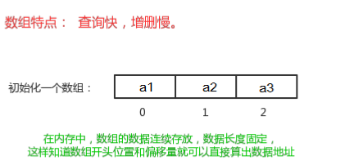 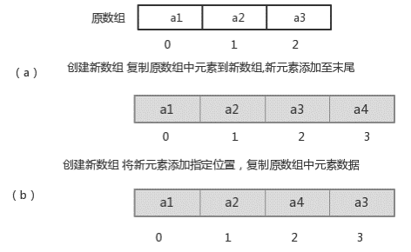 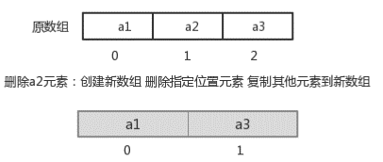 数组:Array,是有序的元素序列，数组是在内存中开辟一段连续的空间，并在此空间存放元素。 查找元素快：通过索引，可以快速访问指定位置的元素。 增删元素慢：指定索引位置增加元素：需要创建一个新数组，将指定新元素存储在指定索引位置，再把原数组元素根据索引，复制到新数组对应索引的位置。 指定索引位置删除元素：需要创建一个新数组，把原数组元素根据索引，复制到新数组对应索引的位 置，原数组中指定索引位置元素不复制到新数组中。
 |  | 链表 | 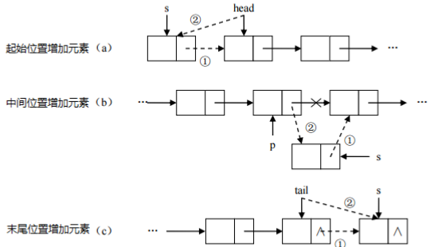 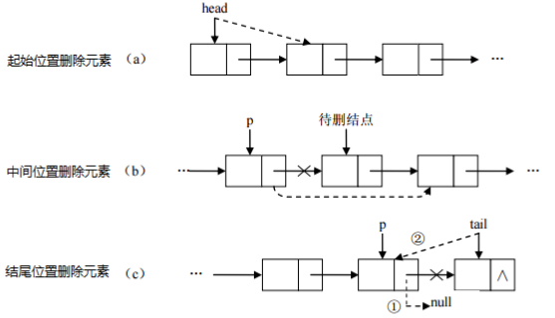 inked list,由一系列结点node（链表中每一个元素称为结点）组成，结点可以在运行时i动态生成。每 个结点包括两个部分：一个是存储数据元素的数据域，另一个是存储下一个结点地址的指针域。我们常说的链表结构有单向链表与双向链表。 特点： 1、多个结点之间，通过地址进行连接 2、查找元素慢：想查找某个元素，需要通过连接的节点，依次向后查找指定元素 3、增加元素：只需要修改连接下个元素的地址即可。 4、删除元素：只需要修改连接下个元素的地址即可
 |  | 红黑树 | 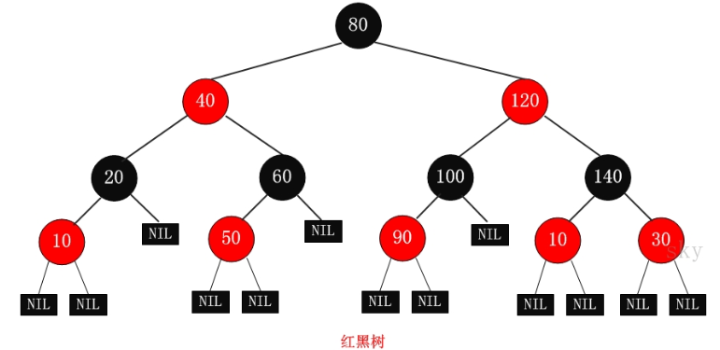 是一种自平衡二叉查找树，将节点插入后，该树仍然是一颗二叉查找树。也就意味着，树的键值仍然是有序的。 红黑树的约束: 1、每个节点或者是黑色，或者是红色。 2、根节点是黑色。 3、每个叶子节点（NIL）是黑色。 [注意：这里叶子节点，是指为空(NIL或NULL)的叶子节点！] 4、如果一个节点是红色的，则它的子节点必须是黑色的。 5、从一个节点到该节点的子孙节点的所有路径上包含相同数目的黑节点。 红黑树的特点: 通过左、右旋，保持是二叉树，速度特别快,趋近平衡树,查找叶子元素最少和最多次数不多于二倍
 | List集合 | 特点 | 1. 它是一个元素存取有序的集合。例如，存元素的顺序是11、22、33。那么集合中，元素的存储就是按照11、22、33的顺序完成的）。 2. 它是一个带有索引的集合，通过索引就可以精确的操作集合中的元素（与数组的索引是一个道理）。 3. 集合中可以有重复的元素，通过元素的equals方法，来比较是否为重复的元素。
 |  | 常用方法 | public void add(int index, E element) : 将指定的元素，添加到该集合中的指定位置上。 public E get(int index) :返回集合中指定位置的元素。 public E remove(int index) : 移除列表中指定位置的元素, 返回的是被移除的元素。 public E set(int index, E element) :用指定元素替换集合中指定位置的元素,返回值的更新前的元素。
 | List的子类 | ArrayList集合 | java.util.ArrayList 集合数据存储的结构是数组结构。元素增删慢，查找快，由于日常开发中使用最多的功能为查询数据、遍历数据，
 |  | LinkedList集合 | 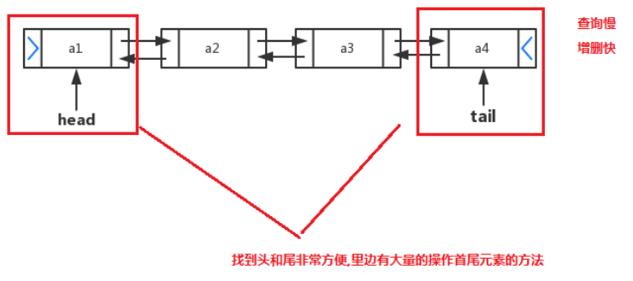 java.util.LinkedList 集合数据存储的结构是链表结构。方便元素添加、删除的集合。 LinkedList是一个双向链表：
 |  | LinkedList集合 常用方法 | public void addFirst(E e) :将指定元素插入此列表的开头。 public void addLast(E e) :将指定元素添加到此列表的结尾。 public E getFirst() :返回此列表的第一个元素。 public E getLast() :返回此列表的最后一个元素。 public E removeFirst() :移除并返回此列表的第一个元素。 public E removeLast() :移除并返回此列表的最后一个元素。 public E pop() :从此列表所表示的堆栈处弹出一个元素。 public void push(E e) :将元素推入此列表所表示的堆栈。 public boolean isEmpty() ：如果列表不包含元素，则返回true。
 | Set接口 | 概念 | java.util.Set 接口和 java.util.List 接口一样，同样继承自 Collection 接口，它与 Collection 接口中的方 法基本一致，并没有对 Collection 接口进行功能上的扩充，只是比 Collection 接口更加严格了。与 List 接口不同的是， Set 接口中元素无序，并且都会以某种规则保证存入的元素不出现重复。
 |  | HashSet集合 | java.util.HashSet 是 Set 接口的一个实现类，它所存储的元素是不可重复的，并且元素都是无序的(即存取顺序不一致)。 java.util.HashSet 底层的实现其实是一个 java.util.HashMap 支持。 HashSet 是根据对象的哈希值来确定元素在集合中的存储位置，因此具有良好的存取和查找性能。保证元素唯一性的方式依赖于： hashCode 与 equals 方法。
 |  | HashSet集合存储数据的结构 | 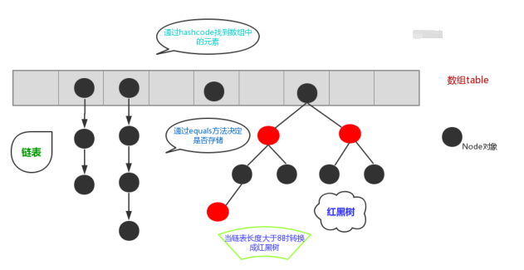 在JDK1.8之前，哈希表底层采用数组+链表实现，即使用链表处理冲突，同一hash值的链表都存储在一个链表里。但是当位于一个桶中的元素较多，即hash值相等的元素较多时，通过key值依次查找的效率较低。而JDK1.8中，哈希表存储采用数组+链表+红黑树实现，当链表长度超过阈值（8）时，将链表转换为红黑树，这样大大减少了查找时间。
 |  | HashSet存储自定义类型元素 | 给HashSet中存放自定义类型元素时，需要重写对象中的hashCode和equals方法，建立自己的比较方式，才能保证HashSet集合中的对象唯一。
 |  | LinkedHashSet | java.util.LinkedHashSet ，它是链表和哈希表组合的一个数据存储结构。
 | 可变参数 | 格式 | 修饰符 返回值类型 方法名(参数类型... 形参名){ }
 | Collections | 常用功能 | public static <T> boolean addAll(Collection<T> c, T... elements) :往集合中添加一些元素。 public static void shuffle(List<?> list) 打乱顺序 :打乱集合顺序。 public static <T> void sort(List<T> list) :将集合中元素按照默认规则排序。 public static <T> void sort(List<T> list，Comparator<? super T> ) :将集合中元素按照指定规则排序。
 |  | Comparator | 实现 Comparator<T>接口，重写public int compare(对象o1, 对象 o2) ：比较其两个参数的顺序。 两个对象比较的结果有三种：大于，等于，小于。 如果要按照升序排序， 则o1 小于o2，返回（负数），相等返回0，01大于02返回（正数） 如果要按照 降序排序 则o1 小于o2，返回（正数），相等返回0，01大于02返回（负数）
 |  | Comparable | 实现 Comparable<T>接口，重写public int compareTo(类 o )，自定义类的比较方法
 |  | Comparable和Comparator两个接口的区别 | Comparable：强行对实现它的每个类的对象进行整体排序。这种排序被称为类的自然排序，类compareTo方法被称为它的自然比较方法。只能在类中实现compareTo()一次，不能经常修改类的代码实现自己想要的排序。实现此接口的对象列表（和数组）可以通过Collections.sort（和Arrays.sort）进行自动排序，对象可以用作有序映射中的键或有序集合中的元素，无需指定比较器。 Comparator：强行对某个对象进行整体排序。可以将Comparator 传递给sort方法（如Collections.sort或 Arrays.sort），从而允许在排序顺序上实现精确控制。还可以使用Comparator来控制某些数据结构（如有序set或有序映射）的顺序，或者为那些没有自然顺序的对象collection提供排序。
 | Map | 概念 | Java提供了专门的集合类用来存放这种对象关系的对象，即 java.util.Map 接口。
 |  | Map与Collection不同 | 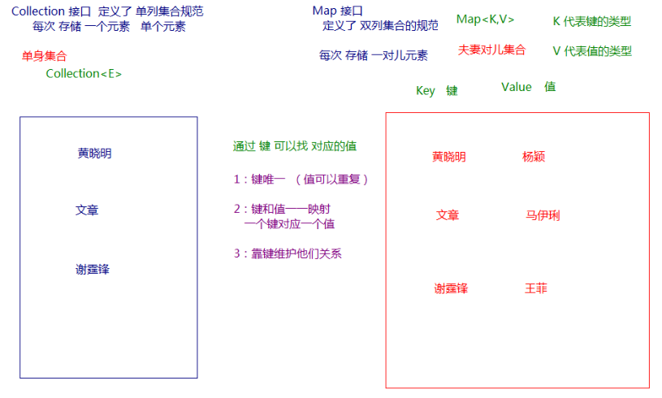 Collection 中的集合，元素是孤立存在的（理解为单身），向集合中存储元素采用一个个元素的方式存储。 Map 中的集合，元素是成对存在的(理解为夫妻)。每个元素由键与值两部分组成，通过键可以找对所对应的值。 Collection 中的集合称为单列集合， Map 中的集合称为双列集合。 Map 中的集合不能包含重复的键，值可以重复；每个键只能对应一个值。
 |  | Map 常用子类 | HashMap ：存储数据采用的哈希表结构，元素的存取顺序不能保证一致。由于要保证键的唯一、不重复，需要重写键的hashCode()方法、equals()方法。 LinkedHashMap ：HashMap下有个子类LinkedHashMap，存储数据采用的哈希表结构+链表结构。通过链 表结构可以保证元素的存取顺序一致；通过哈希表结构可以保证的键的唯一、不重复，需要重写键的 hashCode()方法、equals()方法。
 |  | Map 接口中的常用方法 | public V put(K key, V value) : 把指定的键与指定的值添加到Map集合中。 public V remove(Object key) : 把指定的键 所对应的键值对元素 在Map集合中删除，返回被删除元素的 值。 public V get(Object key) 根据指定的键，在Map集合中获取对应的值。 public Set<K> keySet() : 获取Map集合中所有的键，存储到Set集合中。 public Set<Map.Entry<K,V>> entrySet() : 获取到Map集合中所有的键值对对象的集合(Set集合)。
 |  | Entry 键值对对象 | Entry 将键值对的对应关系封装成了对象。即键值对对象，这样我们在遍历 Map 集合时，就可以从每一个键值对（ Entry ）对象中获取对应的键与对应的值。
 |  | HashMap 存储自定义类型键值 | 当给 HashMap中存放自定义对象时，如果自定义对象作为key存在，这时要保证对象唯一，必须复写对象的hashCode和equals方法。 HashMap保证成对元素唯一，并且查询速度很快，可是成对元素存放进去是没有顺序的。
 |  | LinkedHashMap | 它是链表和哈希表组合的一个数据存储结构
 |  | Hashtable | 底层也是一个哈希表,是一个线程安全的集合,是单线程集合,速度慢，不能存储null值,null键
 |  | HashMap | 底层是一个哈希表,是一个线程不安全的集合,是多线程的集合,速度快，可以存储null值,null键
 | 异常 | 概念 | 指的是程序在执行过程中，出现的非正常的情况，最终会导致JVM的非正常停止
 |  | 异常体系 | 异常的根类是 java.lang.Throwable ，其下有两个子类：java.lang.Error 与 java.lang.Exception ，平常所说的异常指 java.lang.Exception 。
 |  | Throwable中的常用方法 | public void printStackTrace() :打印异常的详细信息。 包含了异常的类型,异常的原因,还包括异常出现的位置,在开发和调试阶段,都得使用printStackTrace。 public String getMessage() :获取发生异常的原因。 提示给用户的时候,就提示错误原因。 public String toString() :获取异常的类型和异常描述信息(不用)。
 |  | 异常分类 | 编译时期异常:checked异常。在编译时期,就会检查,如果没有处理异常,则编译失败。(如日期格式化异常) 运行时期异常:runtime异常。在运行时期,检查异常.在编译时期,运行异常不会编译器检测(不报错)。(如数学异常)
 |  | 抛出异常throw | 用在方法内，用来抛出一个异常对象，将这个异常对象传递到调用者处，并结束当前方法的执行。 throw new 异常类名(参数);
 |  | 声明异常throws | 将问题标识出来，报告给调用者。如果方法内通过throw抛出了编译时异常，而没有捕获处理（稍后讲 解该方式），那么必须通过throws进行声明，让调用者去处理。 关键字throws运用于方法声明之上,用于表示当前方法不处理异常,而是提醒该方法的调用者来处理异常(抛出异常). 声明异常格式：修饰符 返回值类型 方法名(参数) throws 异常类名1,异常类名2…{ }
 |  | 捕获异常try…catch | 捕获异常：Java中对异常有针对性的语句进行捕获，可以对出现的异常进行指定方式的处理。 try：该代码块中编写可能产生异常的代码。 catch：用来进行某种异常的捕获，实现对捕获到的异常进行处理，在catch{ throw e; 抛出异常} public String getMessage() :获取异常的描述信息,原因(提示给用户的时候,就提示错误原因。 public String toString() :获取异常的类型和异常描述信息(不用)。 public void printStackTrace() :打印异常的跟踪栈信息并输出到控制台。
 |  | finally 代码块 | finally：有一些特定的代码无论异常是否发生，都需要执行。另外，因为异常会引发程序跳转，导致有些语句执行不到。而finally就是解决这个问题的，在finally代码块中存放的代码都是一定会被执行的。 如果程序是从try代码块或者catch代码块中返回时，finally中的代码总会执行。而且finally语句在return语句执行之后return返回之前执行的。
 |  | 异常注意事项 | 使用一次捕获多次处理方式，运行时异常被抛出可以不处理。即不捕获也不声明抛出。 如果finally有return语句,永远返回finally中的结果,避免该情况.
 |  | 自定义异常 | 1. 自定义一个编译期异常: 自定义类 并继承于 java.lang.Exception 。 2. 自定义一个运行时期的异常类:自定义类 并继承于 java.lang.RuntimeException 。
 | 多线程 | 并发与并行 | 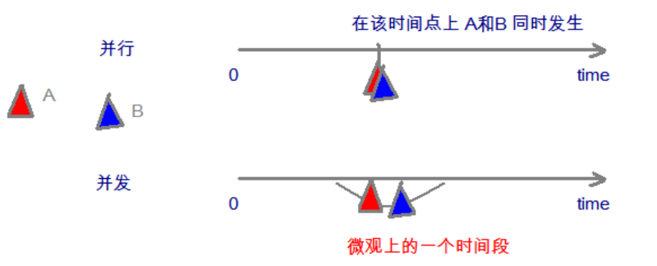 并发：指两个或多个事件在同一个时间段内发生。 并行：指两个或多个事件在同一时刻发生（同时发生）。
 |  | 线程与进程 | 进程：是指一个内存中运行的应用程序，每个进程都有一个独立的内存空间，一个应用程序可以同时运行多个进程；进程也是程序的一次执行过程，是系统运行程序的基本单位；系统运行一个程序即是一个进程从创建、运行到消亡的过程。 线程：线程是进程中的一个执行单元，负责当前进程中程序的执行，一个进程中至少有一个线程。一个进程中是可以有多个线程的，这个应用程序也可以称之为多线程程序。
 |  | 线程调度 | 分时调度 所有线程轮流使用 CPU 的使用权，平均分配每个线程占用 CPU 的时间。 抢占式调度 优先让优先级高的线程使用 CPU，如果线程的优先级相同，那么会随机选择一个(线程随机性)，Java使用的为抢占式调度。
 |  | 多线程原理 | 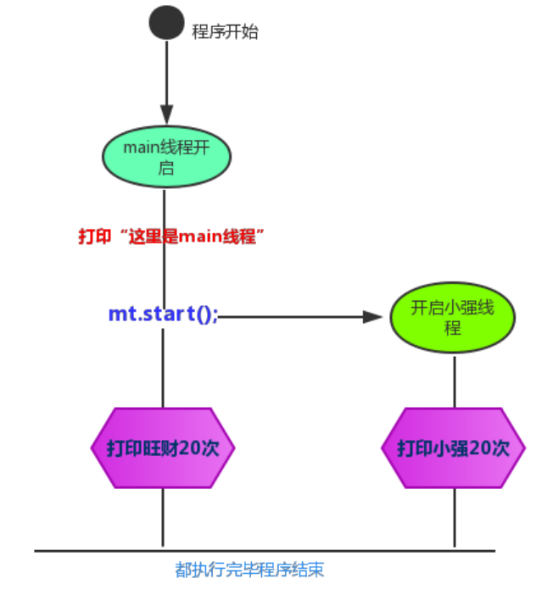
 |  |  | 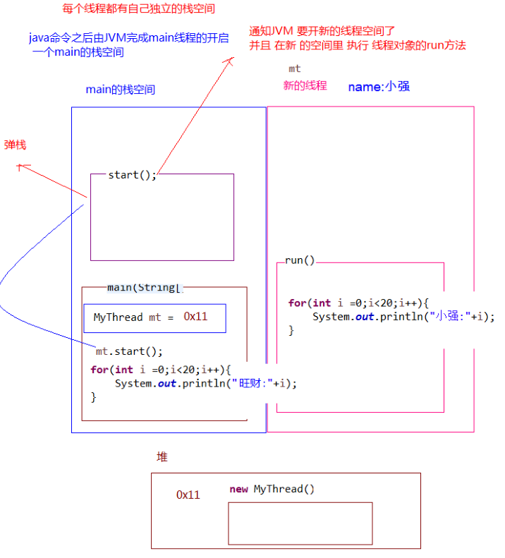 多线程执行时，在栈内存中，其实每一个执行线程都有一片自己所属的栈内存空间。进行方法的压栈和弹栈。
 |  | Thread 类 | 使用 java.lang.Thread 类代表线程，所有的线程对象都必须是Thread类或其子类的实例。 创建并启动多线程的步骤如下： 1. 定义Thread类的子类，并重写该类的run()方法，该run()方法的方法体就代表了线程需要完成的任务,因此把run()方法称为线程执行体。 2. 创建Thread子类的实例，即创建了线程对象。 3. 调用线程对象的start()方法来启动该线程。 构造方法： public Thread() :分配一个新的线程对象。 public Thread(String name) :分配一个指定名字的新的线程对象。 public Thread(Runnable target) :分配一个带有指定目标新的线程对象。 public Thread(Runnable target,String name) :分配一个带有指定目标新的线程对象并指定名字。 常用方法： public String getName() :获取当前线程名称。 public void start() :导致此线程开始执行; Java虚拟机调用此线程的run方法。 public void run() :此线程要执行的任务在此处定义代码。 public static void sleep(long millis) :使当前正在执行的线程以指定的毫秒数暂停（暂时停止执行）。 public static Thread currentThread() :返回对当前正在执行的线程对象的引用。
 |  | Runnable接口 | 1. 定义Runnable接口的实现类，并重写该接口的run()方法，该run()方法的方法体同样是该线程的线程执行体。 2. 创建Runnable实现类的实例，并以此实例作为Thread的target来创建Thread对象，该Thread对象才是真正的线程对象。 3. 调用线程对象的start()方法来启动线程。
 |  | Thread 和Runnable的区别 | 实现Runnable接口比继承Thread类所具有的优势： 1. 适合多个相同的程序代码的线程去共享同一个资源。 2. 可以避免java中的单继承的局限性。 3. 增加程序的健壮性，实现解耦操作，代码可以被多个线程共享，代码和线程独立。 4. 线程池只能放入实现Runable或Callable类线程，不能直接放入继承Thread的类。
 |  | 线程安全 | 线程安全问题都是由全局变量及静态变量引起的。若每个线程中对全局变量、静态变量只有读操作，而无写操作，一般来说，这个全局变量是线程安全的；若有多个线程同时执行写操作，一般都需要考虑线程同步，否则的话就可能影响线程安全。
 |  | 线程同步 | 当我们使用多个线程访问同一资源的时候，且多个线程中对资源有写的操作，就容易出现线程安全问题。 要解决上述多线程并发访问一个资源的安全性问题:也就是解决重复票与不存在票问题，Java中提供了同步机制(synchronized)来解决。
 |  | synchronized | 1、同步代码块 ： synchronized 关键字可以用于方法中的某个区块中，表示只对这个区块的资源实行互斥访问。格式:synchronized(同步锁){ 需要同步操作的代码}，其中：同步锁:对象的同步锁只是一个概念,可以想象为在对象上标记了一个锁：锁对象 可以是任意类型；多个线程对象 要使用同一把锁。 2、 同步方法：同步方法 :使用synchronized修饰的方法,就叫做同步方法,保证A线程执行该方法的时候,其他线程只能在方法外等着。格式：public synchronized void method(){可能会产生线程安全问题的代码 }。 3、Lock 锁：java.util.concurrent.locks.Lock 机制提供了比synchronized代码块和synchronized方法更广泛的锁定操作,同步代码块/同步方法具有的功能Lock都有,除此之外更强大,更体现面向对象，其中：Lock锁也称同步锁，加锁与释放锁方法化了，如下：public void lock() :加同步锁。public void unlock() :释放同步锁。
 |  | 线程状态 | 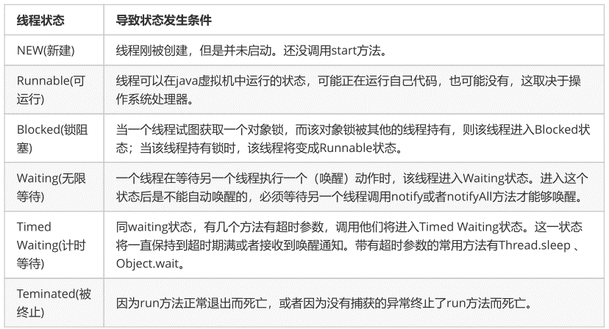 六种线程状态：
 |  | Timed Waiting （计时等待） | 1. 进入 TIMED_WAITING 状态的一种常见情形是调用的 sleep 方法，单独的线程也可以调用，不一定非要有协作关系。 2. 为了让其他线程有机会执行，可以将Thread.sleep()的调用放线程run()之内。这样才能保证该线程执行过程中会睡眠 3. sleep与锁无关，线程睡眠到期自动苏醒，并返回到Runnable（可运行）状态。
 |  | BLOCKED （锁阻塞） | 一个正在阻塞等待一个监视器锁（锁对象）的线程处于这一状态，比如，线程A与线程B代码中使用同一锁，如果线程A获取到锁，线程A进入到Runnable状态，那么线程B就进入到Blocked锁阻塞状态。
 |  | Waiting （无限等待） | 一个正在无限期等待另一个线程执行一个特别的（唤醒）动作的线程处于这一状态，一个调用了某个对象的 Object.wait 方法的线程会等待另一个线程调用此对象的Object.notify()方法 或 Object.notifyAll()方法。 其实waiting状态并不是一个线程的操作，它体现的是多个线程间的通信，可以理解为多个线程之间的协作关系，多个线程会争取锁，同时相互之间又存在协作关系。
 |  | 线程状态图 | 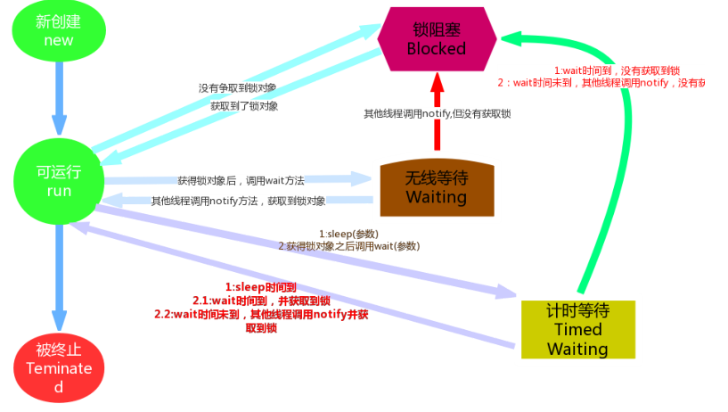
 |  | 线程间通信 | 多个线程在处理同一个资源，但是处理的动作（线程的任务）却不相同。
 |  | 等待唤醒机制 | 这是多个线程间的一种协作机制。谈到线程我们经常想到的是线程间的竞争（race），比如去争夺锁，但这并不是故事的全部，线程间也会有协作机制。 就是在一个线程进行了规定操作后，就进入等待状态（wait()）， 等待其他线程执行完他们的指定代码过后 再将其唤醒（notify()）;在有多个线程进行等待时， 如果需要，可以使用 notifyAll()来唤醒所有的等待线程。
 |  | 等待唤醒中的方法 | 1. wait：线程不再活动，不再参与调度，进入 wait set 中，因此不会浪费 CPU 资源，也不会去竞争锁了，这时的线程状态即是 WAITING。它还要等着别的线程执行一个特别的动作，也即是“通知（notify）”在这个对象上等待的线程从wait set 中释放出来，重新进入到调度队列（ready queue）中 2. notify：则选取所通知对象的 wait set 中的一个线程释放；例如，餐馆有空位置后，等候就餐最久的顾客最先入座。 3. notifyAll：则释放所通知对象的 wait set 上的全部线程。
 |  | 调用wait和notify方法需要注意的 细节 | 1. wait方法与notify方法必须要由同一个锁对象调用。因为：对应的锁对象可以通过notify唤醒使用同一个锁对象调用的wait方法后的线程。 2. wait方法与notify方法是属于Object类的方法的。因为：锁对象可以是任意对象，而任意对象的所属类都是继承了Object类的。 3. wait方法与notify方法必须要在同步代码块或者是同步函数中使用。因为：必须要通过锁对象调用这2个方 法。
 |  | 生产者与消费者 问题 | 等待唤醒机制其实就是经典的“生产者与消费者”的问题
 |  | 线程池 | 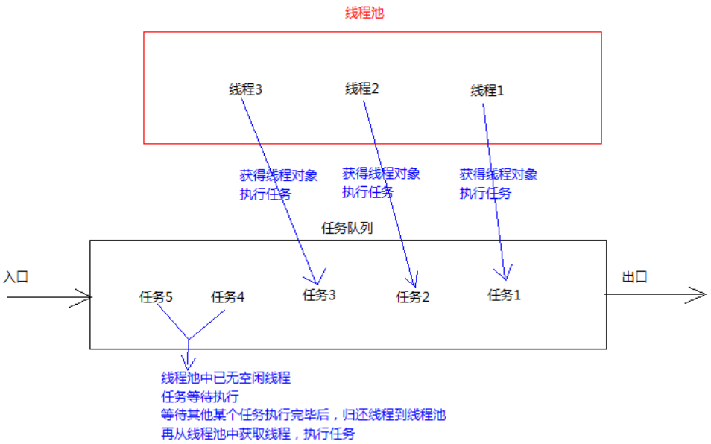 其实就是一个容纳多个线程的容器，其中的线程可以反复使用，省去了频繁创建线程对象的操作，无需反复创建线程而消耗过多资源。
 |  |  | 合理利用线程池能够带来三个好处： 1. 降低资源消耗。减少了创建和销毁线程的次数，每个工作线程都可以被重复利用，可执行多个任务。 2. 提高响应速度。当任务到达时，任务可以不需要的等到线程创建就能立即执行。 3. 提高线程的可管理性。可以根据系统的承受能力，调整线程池中工作线线程的数目，防止因为消耗过多的内 存，而把服务器累趴下(每个线程需要大约1MB内存，线程开的越多，消耗的内存也就越大，最后死机)。
 |  |  | Executors类中有个创建线程池的方法如下： public static ExecutorService newFixedThreadPool(int nThreads) ：返回线程池对象。(创建的是有界线 程池,也就是池中的线程个数可以指定最大数量) 获取到了一个线程池ExecutorService 对象，那么怎么使用呢，在这里定义了一个使用线程池对象的方法如下： public Future<?> submit(Runnable task) :获取线程池中的某一个线程对象，并执行 Future接口：用来记录线程任务执行完毕后产生的结果。线程池创建与使用。 使用线程池中线程对象的步骤： 1. 创建线程池对象。 2. 创建Runnable接口子类对象。(task) 3. 提交Runnable接口子类对象。(take task) 4. 关闭线程池(一般不做)。
 | Lambda表达式 | 编程思想 | 只要能获取到结果,谁去做的,怎么做的都不重要,重视的是结果,不重视过程
 |  | Lambda标准格式 | Lambda表达式的标准格式为：(参数类型 参数名称) ‐> { 代码语句 } 格式说明： 小括号内的语法与传统方法参数列表一致：无参数则留空；多个参数则用逗号分隔。 -> 是新引入的语法格式，代表指向动作。 大括号内的语法与传统方法体要求基本一致。 省略规则： 1. 小括号内参数的类型可以省略； 2. 如果小括号内有且仅有一个参，则小括号可以省略； 3. 如果大括号内有且仅有一个语句，则无论是否有返回值，都可以省略大括号、return关键字及语句分号。
 |  | Lambda的使用前提 | 1、使用Lambda必须具有接口，且要求接口中有且仅有一个抽象方法，只有当接口中的抽象方法存在且唯一时，才可以使用Lambda 2、使用Lambda必须具有上下文推断，也就是方法的参数或局部变量类型必须为Lambda对应的接口类型，才能使用Lambda作为该接口的实例。
 | 函数式接口 | 概念 | 有且仅有一个抽象方法的接口，格式：只要确保接口中有且仅有一个抽象方法即可
 |  | @FunctionalInterface注解 | 一旦使用该注解来定义接口，编译器将会强制检查该接口是否确实有且仅有一个抽象方法，否则将会报错。需要注意的是，即使不使用该注解，只要满足函数式接口的定义，这仍然是一个函数式接口，使用起来都一样。
 |  | 常用函数式接口 | Supplier接口： java.util.function.Supplier<T> 接口仅包含一个无参的方法： T get() 。用来获取一个泛型参数指定类型的对象数据。由于这是一个函数式接口，这也就意味着对应的Lambda表达式需要“对外提供”一个符合泛型类型的对象数据。 Consumer接口：java.util.function.Consumer<T> 接口则正好与Supplier接口相反，它不是生产一个数据，而是消费一个数据，其数据类型由泛型决定。 Accept方法：意为消费一个指定泛型的数据。 andThen方法：要想实现组合，需要两个或多个Lambda表达式即可，而 andThen 的语义正是“一步接一步”操作。 Predicate接口：Predicate 接口中包含一个抽象方法： boolean test(T t) 。用于条件判断。 and、or、negate方法。
 | Stream流 | 获取流 | 所有的 Collection 集合都可以通过 stream 默认方法获取流； Stream 接口的静态方法 of 可以获取数组对应的流。 1、根据Map获取流， Map<String, String> map = new HashMap<>(); Stream<String> keyStream = map.keySet().stream(); Stream<String> valueStream = map.values().stream(); Stream<Map.Entry<String, String>> entryStream = map.entrySet().stream(); 2、根据数组获取流 String[] array = { "张无忌", "张翠山", "张三丰", "张一元" }; Stream<String> stream = Stream.of(array); 3、平行流： Stream<String> parallelStream = list.parallelStream(); //获取一个并行流
 |  | 常用方法 | 1、forEach Stream<String> stream = Stream.of("张无忌", "张三丰", "周芷若"); stream.forEach(name‐> System.out.println(name)); 2、filter Stream<String> original = Stream.of("张无忌", "张三丰", "周芷若"); Stream<String> result = original.filter(s ‐> s.startsWith("张")); 3、map 如果需要将流中的元素映射到另一个流中，可以使用 map 方法 Stream<String> original = Stream.of("10", "12", "18"); Stream<Integer> result = original.map(str‐>Integer.parseInt(str)); flatMap：接收一个函数作为参数，将流中的每个值都换成另一个流，然后把所有流连接成一个流。 4、count Stream<String> original = Stream.of("张无忌", "张三丰", "周芷若"); Stream<String> result = original.filter(s ‐> s.startsWith("张")); System.out.println(result.count()); 5、limit limit 方法可以对流进行截取，只取用前n个 Stream<String> original = Stream.of("张无忌", "张三丰", "周芷若"); Stream<String> result = original.limit(2); 6、skip 如果希望跳过前几个元素，可以使用 skip 方法获取一个截取之后的新流 Stream<String> original = Stream.of("张无忌", "张三丰", "周芷若"); Stream<String> result = original.skip(2);
 |  |  | 7、concat 如果有两个流，希望合并成为一个流，那么可以使用 Stream 接口的静态方法 concat Stream<String> streamA = Stream.of("张无忌"); Stream<String> streamB = Stream.of("张翠山"); Stream<String> result = Stream.concat(streamA, streamB); 8、Collector 工具库：Collectors Student s1 = new Student("aa", 10,1); Student s2 = new Student("bb", 20,2); Student s3 = new Student("cc", 10,3); List<Student> list = Arrays.asList(s1, s2, s3); //装成list List<Integer> ageList = list.stream().map(Student::getAge).collect(Collectors.toList()); // [10, 20, 10] //转成set Set<Integer> ageSet = list.stream().map(Student::getAge).collect(Collectors.toSet()); // [20, 10] //转成map,注:key不能相同，否则报错 Map<String, Integer> studentMap = list.stream().collect(Collectors.toMap(Student::getName, Student::getAge)); // {cc=10, bb=20, aa=10} //字符串分隔符连接 String joinName = list.stream().map(Student::getName).collect(Collectors.joining(",", "(", ")")); // (aa,bb,cc)
 |  | 操作分类 | 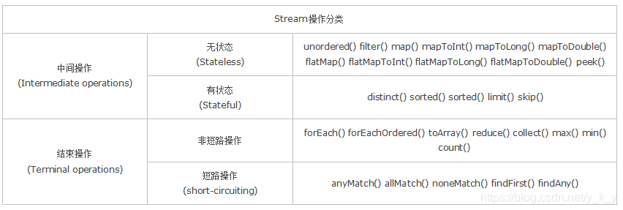 无状态：指元素的处理不受之前元素的影响； 有状态：指该操作只有拿到所有元素之后才能继续下去。 非短路操作：指必须处理所有元素才能得到最终结果； 短路操作：指遇到某些符合条件的元素就可以得到最终结果， 如 A || B，只要A为true，则无需判断B的结果。
 | 方法引用符 | 概念 | 双冒号 :: 为引用运算符，而它所在的表达式被称为方法引用。如果Lambda要表达的函数方案已经存在于某个方法的实现中，那么则可以通过双冒号来引用该方法作为Lambda的替代者。
 |  | 通过对象名引用成员方法 | MethodRefObject obj = new MethodRefObject(); printString(obj::printUpperCase);
 |  | 通过类名称引用静态方法 | private static void method(int num, Calcable lambda) { System.out.println(lambda.calc(num)); } public static void main(String[] args) { method(‐10, Math::abs); }
 |  | 通过super引用成员方法 | super::sayHello
 |  | 通过this引用成员方法 | this::buyHouse
 |  | 类的构造器引用 | Person::new
 |  | 数组的构造器引用 | int[]::new
 | Optional | 创建 | Optional.empty()： 创建一个空的 Optional 实例 Optional.of(T t)：创建一个 Optional 实例，当 t为null时抛出异常 Optional.ofNullable(T t)：创建一个 Optional 实例，但当 t为null时不会抛出异常，而是返回一个空的实例
 |  | 获取 | get()：获取optional实例中的对象，当optional 容器为空时报错
 |  | 判断 | isPresent()：判断optional是否为空，如果空则返回false，否则返回true ifPresent(Consumer c)：如果optional不为空，则将optional中的对象传给Comsumer函数 orElse(T other)：如果optional不为空，则返回optional中的对象；如果为null，则返回 other 这个默认值 orElseGet(Supplier<T> other)：如果optional不为空，则返回optional中的对象；如果为null，则使用Supplier函数生成默认值other orElseThrow(Supplier<X> exception)：如果optional不为空，则返回optional中的对象；如果为null，则抛出Supplier函数生成的异常
 |  | 过滤 | filter(Predicate<T> p)：如果optional不为空，则执行断言函数p，如果p的结果为true，则返回原本的optional，否则返回空的optional
 |  | 映射 | map(Function<T, U> mapper)：如果optional不为空，则将optional中的对象 t 映射成另外一个对象 u，并将 u 存放到一个新的optional容器中。 flatMap(Function< T,Optional<U>> mapper)：跟上面一样，在optional不为空的情况下，将对象t映射成另外一个optional 区别：map会自动将u放到optional中，而flatMap则需要手动给u创建一个optional
 | 反射 | 概念 | 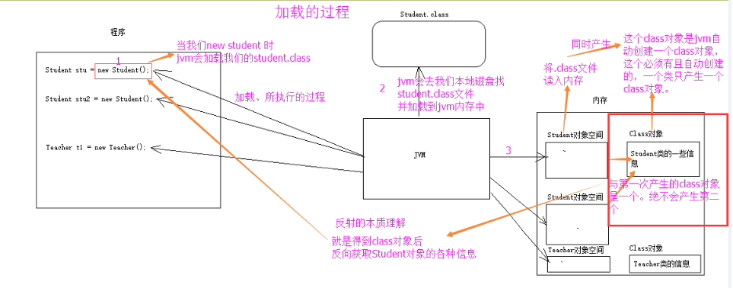 将类的各个组成部分封装为其他对象，这就是反射机制， 好处： 1. 可以在程序运行过程中，操作这些对象。 2. 可以解耦，提高程序的可扩展性。
 |  | 获取 Class 对象的方式 | 1. Class.forName("全类名")：将字节码文件加载进内存，返回 Class 对象 多用于配置文件，将类名定义在配置文件中。读取文件，加载类 2. 类名.class：通过类名的属性 class 获取多用于参数的传递 3. 对象.getClass()：getClass()方法在 Object 类中定义着多用于对象的获取字节码的方式
 |  | Class 对象功能 | 获取功能： 1. 获取成员变量们 Field[] getFields() ：获取所有 public 修饰的成员变量 Field getField(String name) 获取指定名称的 public 修饰的成员变量 Field[] getDeclaredFields() 获取所有的成员变量，不考虑修饰符 Field getDeclaredField(String name) 2. 获取构造方法们 Constructor<?>[] getConstructors() Constructor<T> getConstructor(类<?>... parameterTypes) Constructor<T> getDeclaredConstructor(类<?>... parameterTypes) Constructor<?>[] getDeclaredConstructors() 3. 获取成员方法们： Method[] getMethods() Method getMethod(String name, 类<?>... parameterTypes) Method[] getDeclaredMethods() Method getDeclaredMethod(String name, 类<?>... parameterTypes) 4. 获取全类名 String getName()
 |  | Field：成员变量 | 1. 设置值：void set(Object obj, Object value) 2. 获取值：get(Object obj) 3. 忽略访问权限修饰符的安全检查：setAccessible(true):暴力反射
 |  | Constructor:构造方法 | 创建对象： T newInstance(Object... initargs) 如果使用空参数构造方法创建对象，操作可以简化：Class 对象的newInstance 方法
 |  | Method：方法对象 | 执行方法： Object invoke(Object obj, Object... args) 获取方法名称：String getName:获取方法名
 | 注解 | 概念 | 说明程序的。给计算机看的，注解（Annotation），也叫元数据。一种代码级别的说明。它是 JDK1.5 及以后版本引入的一个特性，与类、接口、枚举是在同一个层次。它可以声明在包、类、字段、方 法、局部变量、方法参数等的前面，用来对这些元素进行说明，注释
 |  | 预定义注解 | Override ：检测被该注解标注的方法是否是继承自父类(接口)的 Deprecated：该注解标注的内容，表示已过时 SuppressWarnings：压制警告
 |  | 自定义注解 | 格式： 元注解 public @interface 注解名称{ 属性列表; } 本质：注解本质上就是一个接口，该接口默认继承 Annotation 接口 public interface MyAnno extends java.lang.annotation.Annotation {} 属性：接口中的抽象方法 1. 属性的返回值类型有下列取值 基本数据类型 String 枚举 注解 * 以上类型的数组 2. 定义了属性，在使用时需要给属性赋值 1. 如果定义属性时，使用 default 关键字给属性默认初始化值，则使用注解时，可以不进行属性的赋值。 2. 如果只有一个属性需要赋值，并且属性的名称是 value，则 value可以省略，直接定义值即可。 3. 数组赋值时，值使用{}包裹。如果数组中只有一个值，则{}可以省略
 |  | 元注解 | 1、@Retention: 定义注解的保留策略. 1.1 @Retention(RetentionPolicy.SOURCE) //注解仅存在于源码中，在class字节码文件中不包含 1.2 @Retention(RetentionPolicy. CLASS) // 默认的保留策略，注解会在class字节码文件中存在，但运行时无法获得 1.3 @Retention(RetentionPolicy.RUNTIME) // 在运行时可以通过反射获取到，JVM会读取注解，同时保存在class文件中 2、@Target：定义注解的作用目标 @Target(ElementType.TYPE) //作用于类、接口、枚举，但不能是注解 @Target(ElementType.FIELD) //作用于 字段、枚举 @Target(ElementType.METHOD) //作用于 方法、不能是构造方法 @Target(ElementType.PARAMETER) //作用于 方法的参数 @Target(ElementType.CONSTRUCTOR) //作用于 构造函数 @Target(ElementType.LOCAL_VARIABLE) // 局部变量，作用于本地变量或者catch语句 @Target(ElementType.ANNOTATION_TYPE) //作用于 注解 @Target(ElementType.PACKAGE) / /作用于 包 3、@Document：说明该注解将被包含在javadoc中 4、@Inherited：说明子类可以继承父类中的该注解
 |  | 解析注解 | 1. getAnnotations()：返回该程序元素上存在的所有注解。 2. isAnnotationPresent(annotation.class)：判断该程序元素上是否包含指定类型的注解 3. getDeclaredAnnotations()：返回直接存在于此元素上的所有注释。

spring
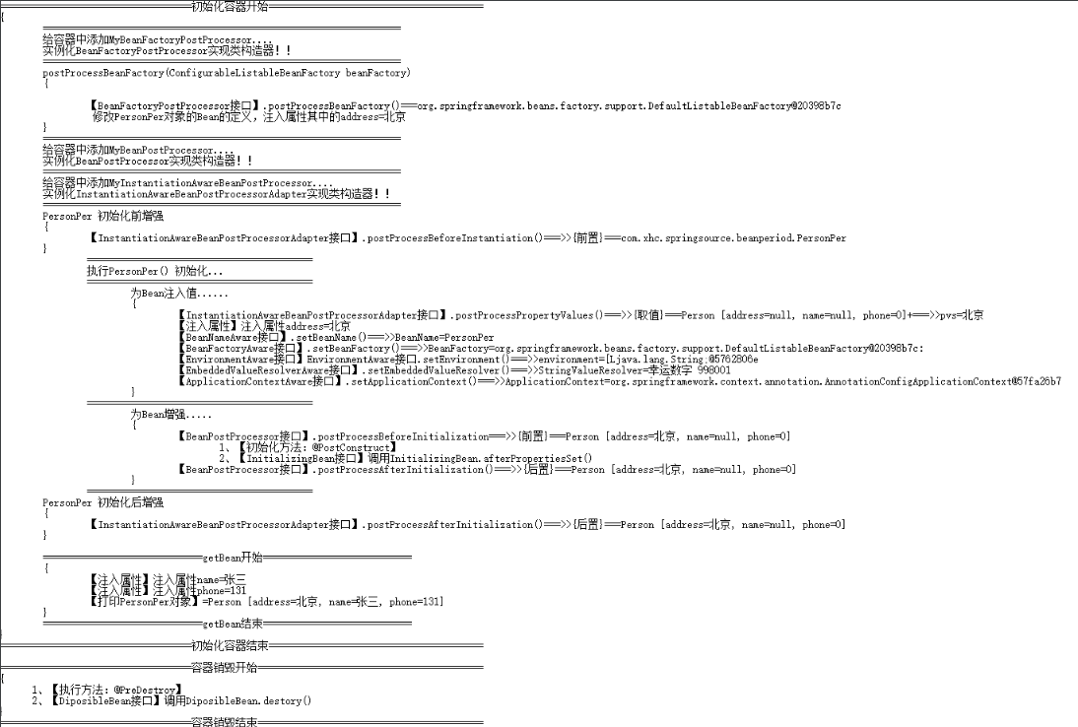
类别 | 分类 | 知识点 | 解释
spring 应用 | spring框架 | 概念 | Spring是一个开源框架,更是一个轻量级的Java开发框架，优势之一就是其分层架构，分层架构允许使用者选择使用哪一个组件，同时为 J2EE 应用程序开发提供集成的框架，其核心是控制反转（IOC）和面向切面（AOP）
 |  | 特点 | 1、方便解耦，简化开发：Spring就是一个大工厂，可以将所有对象创建和依赖关系维护，交给Spring管理 2、AOP编程的支持：Spring提供面向切面编程，可以方便的实现对程序进行权限拦截、运行监控等功能 3、声明式事务的支持：只需要通过配置就可以完成对事务的管理，而无需手动编程 4、方便程序的测试：Spring对Junit4支持，可以通过注解方便的测试Spring程序 5、方便集成各种优秀框架：Spring不排斥各种优秀的开源框架，其内部提供了对各种优秀框架的直接支持 6、降低JavaEE API的使用难度：Spring 对JavaEE开发中非常难用的一些API（JDBC、JavaMail、远程调用等），都提供了封装，使这些API应用难度大大降低
 | IOC | 概念 | 控制反转，将对象的创建权反转给Spring，使用IOC可以解决的程序耦合性高的问题，引入的jar包：Beans、Core、Context、Expression Language
 |  | 原理 | 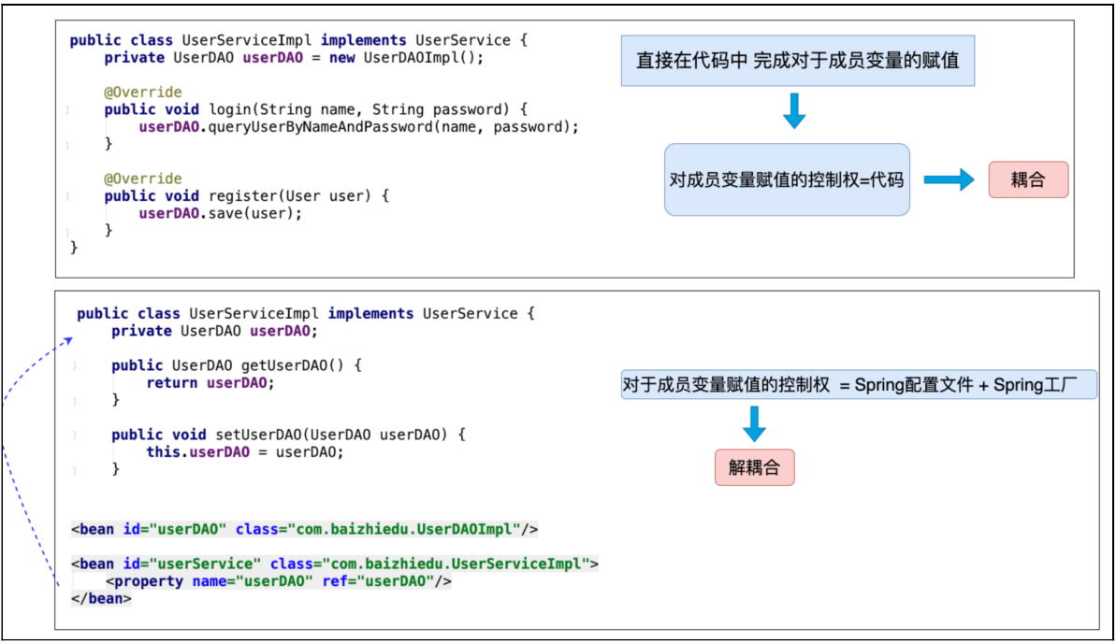 反转控制：把对于成员变量赋值的控制权，从代码中反转(转移)到Spring⼯⼚和配置⽂件中完成 底层实现：⼯⼚设计模式
 | DI | 概念 | 依赖注入，在Spring框架负责创建Bean对象时，动态的将依赖对象注入到Bean组件中
 |  | 原理 | 依赖注⼊：当⼀个类需要另⼀个类时，就意味着依赖，⼀旦出现依赖，就可以把另⼀个类作为本 类的成员变量，最终通过Spring配置⽂件进⾏注⼊(赋值)。
 | Bean | 概念 | Spring⼯⼚创建的对象
 |  | XML定义 | 1、id属性： id -- Bean起个名字，在约束中采用ID的约束，唯一，取值要求：必须以字母开始，可以使用字母、数字、连字符、下划线、句话、冒号，id:不能出现特殊字符 2、name属性： Bean起个名字，没有采用ID的约束，取值要求：name:出现特殊字符.如果<bean>没有id的话 , name可以当做id使用 3、class属性：Bean对象的全路径 4、scope属性：代表Bean的作用范围 singleton-- 单例：通过spring Ioc容器来管理bean，使用singleton定义的Bean从始至终将只有一个实例对象 prototype-- 多例：定义为prototype的bean， 每次通过容器的getBean方法获取时，都将产生一个新的Bean的实例。 request--应用在Web项目中,每次HTTP请求都会创建一个新的Bean session--应用在Web项目中,同一个HTTP Session 共享一个Bean globalsession--应用在Web项目中,多服务器间的session 5、Bean对象的创建和销毁的两个属性配置：Spring初始化bean或销毁bean时，有时需要作一些处理工作，因此spring可以在创建和拆卸bean的时候调用bean的两个生命周期方法 init-method：当bean被载入到容器的时候调用init-method属性指定的方法 destroy-method：当bean从容器中删除的时候调用destroy-method属性指定的方法 6、lazy-init：属性起到延迟加载Bean的作用，知道执行getBean()方法执行后，Bean加载，对象被创建
 |  | 注解注册 | 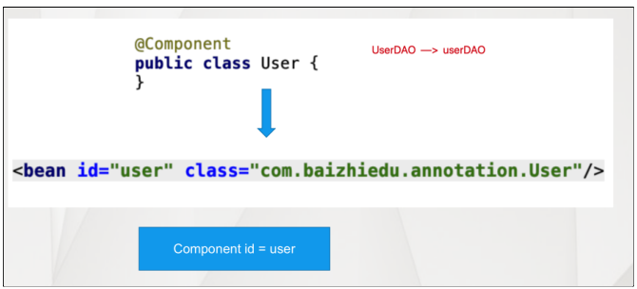 注解的作⽤，替换XML这种配置形式，简化配置 @Component：作⽤：替换原有spring配置⽂件中的<bean标签> @Component的衍⽣注解:@Repository(Dao层)，@Service（Services层）@Controller（控制器)，用于注册类到容器中
 |  |  | 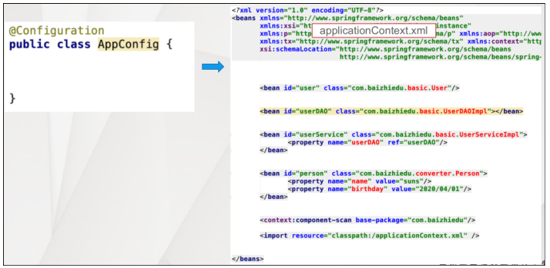 配置类，带有@Configuration注解的类，等同于xml结构
 |  |  | 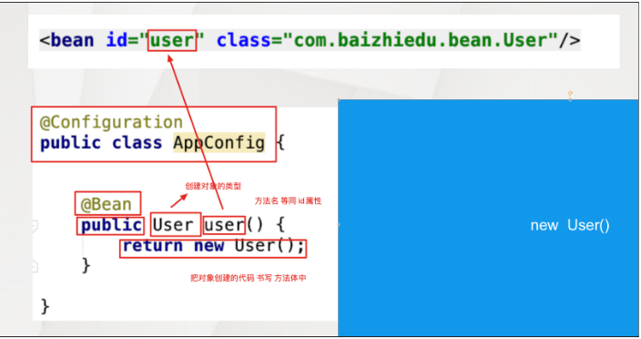 注册Bean的 @Bean注解：@Bean注解在配置bean中进⾏使用，等同于XML配置⽂件中的<bean标签> 作用域注解@Scope，同xml中Scope属性 延迟实例化@Lazy，同xml中Lazy-init属性 包扫描注解@component-scan，作用在类上
 |  |  | 包扫描注解：@ComponentScan，作用在类上，将包下的类扫描到容器中。 excludeFilters = Filter[] ：指定扫描的时候按照什么规则排除那些组件 includeFilters = Filter[] ：指定扫描的时候只需要包含哪些组件 FilterType.ANNOTATION：按照注解 FilterType.ASSIGNABLE_TYPE：按照给定的类型； FilterType.ASPECTJ：使用ASPECTJ表达式 FilterType.REGEX：使用正则指定 FilterType.CUSTOM：使用自定义规则 Bean初入化、销毁方法 @Bean(initMethod = "myInit",destroyMethod = "myDestroy")
 |  |  | 其它注册方式： @Import：导入组件，id默认是组件的全类名 ImportSelector接口重写selectImports：是至spring中导入外部配置的核心接口； ImportBeanDefinitionRegistrar接口重写registerBeanDefinitions：，通过bean定义添加bean
 |  |  | 做为配置类，为什么不能用component的替换Configuration： 对configuration来说，对new新建也会采用cgLib的方式实现注入，对congfiguration来说，即使new，也是同一个实例（如果不设置生命周期，即默认是单例的模式）。对component来说，如果使用new进行实例化，那么此对象中的属性不会自动注入
 |  | FactoryBean 注册 | 实现FactoryBean接⼝ public class ColorFactoryBean implements FactoryBean<Color> public Color getObject()// 返回对象 public Class<?> getObjectType() //返回类型 public boolean isSingleton() //true:单例，false:多例
 |  |  | 1、如果就想获得FactoryBean类型的对象 ctx.getBean("&ColorFactoryBean") 获得就是ColorFactoryBean对象 2、isSingleton⽅法 返回 true 只会创建⼀个复杂对象，返回 false 每⼀次都会创建新的对象 问题：根据这个对象的特点 ，决定是返回true
 |  | 注册总结 | 给容器中注册组件； 1）、包扫描+组件标注注解（@Controller/@Service/@Repository/@Component）[自己写的类] 2）、@Bean[导入的第三方包里面的组件] 3）、@Import[快速给容器中导入一个组件] @Import(要导入到容器中的组件)；容器中就会自动注册这个组件，id默认是全类名 ImportSelector:返回需要导入的组件的全类名数组 ImportBeanDefinitionRegistrar:手动注册bean到容器中 使用Spring提供的 FactoryBean（工厂Bean） 4）、默认获取到的是工厂bean调用getObject创建的对象 5）、要获取工厂Bean本身，我们需要给id前面加一个&
 |  | 常用操作 | 1、 获得Spring的工厂 ApplicationContext ctx = new ClassPathXmlApplicationContext("/applicationContext.xml"); ApplicationContext ctx = new AnnotationConfigApplicationContext(PersoConfig.class); 2、当前Spring的配置文件中 只能有一个<bean class是Person类型 person = ctx.getBean(Person.class); 3、获取的是 Spring工厂配置文件中所有bean标签的id值 person person1 String[] beanDefinitionNames = ctx.getBeanDefinitionNames(); 4、根据类型获得Spring配置文件中对应的id值 String[] beanNamesForType = ctx.getBeanNamesForType(Person.class); 5、用于判断是否存在指定id值得bean,不能判断name值 if (ctx.containsBeanDefinition("person")) 6、用于判断是否存在指定id值得bean,也可以判断name值 if (ctx.containsBean("p")
 | xml注入方式 | 属性setter方法 注入 | 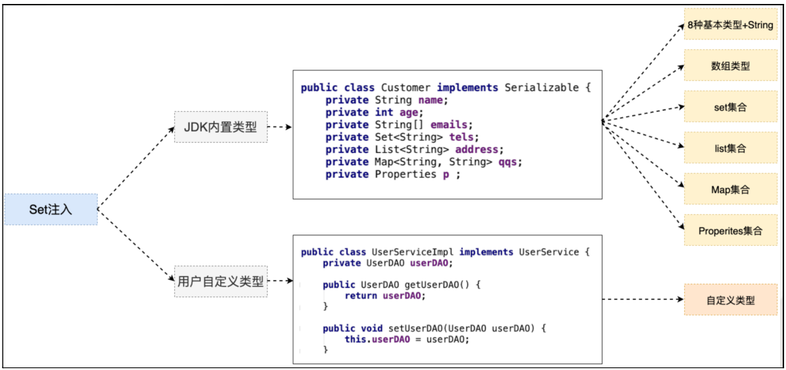 针对于不同类型的成员变量，在<property>标签，需要嵌套其他标签
 |  |  | 1、八种基本类型+string：<value>….</value> 2、数组类型+list集合：<list><value>….</value></list> 3、set：<set><value>….</value></set> 4、map：<map><entry><key><value>suns</value></key><value>….</value></entry></map> 5、Properites<props><prop key="key1">value1</prop></props> 6、引用类型：<property name="car2" ref="car2"/>
 |  | p名称空间的注入 | 1、在schema的名称空间中加入该行：xmlns:p="http://www.springframework.org/schema/p" 2、p:属性名 = ""、 p:属性名-ref = "" 3、<bean id="person" class="com.xhc.demo4.Person" p:pname="老王" p:car2-ref="car2"/>
 |  | SpEL注入 | <bean id="person" class="com.itheima.demo4.Person"> <property name="pname" value="#{'小风'}"/> <property name="car2" value="#{car2}"/> </bean>
 |  | SpEL表达式 | 1、在注解Value注解中使用；2、在XML配置中使用；3在代码中创建Expression对象，利用Expression对象来执行SpEL 直接量表达式：@Value("#{'Hello World'}") 使用T(Type)：parser.parseExpression("T(Integer).MAX_VALUE"); //等同于java代码中的：Integer.MAX_VALUE 变量： #this 使用当前正在计算的上下文， #root 引用容器的root对象，即applicationContext本身 方法调用： String expreString = "#parseInt('2') == #parseInt2('3')"; Expression expression = parser.parseExpression(expreString) 运算符表达式： 算数表达式（“1+2-3*4/2″） 比较表达式（“1>2”） 逻辑表达式（“2>1 and (!true or !false)”） 赋值表达式（“#variableName=value”） 三目表达式（“表达式1?表达式2:表达式3”） 正则表达式（“123′ matches ‘\\d{3}”） Elvis运算符：name?:"other"，等同于：name != null? name : "other" 对象引用： “对象?.变量|方法” 集合定义：使用“{表达式，……}”定义List，如“{1,2,3}” 集合操作： 访问：“集合[索引]”、“map[key]” 修改：可以使用赋值表达式或Expression接口的setValue方法修改； 选择： “(list|map).?[选择表达式]” 投影：SpEL使用“（list|map）.![投影表达式]
 |  | 构造方法的注入 | <bean id="car" class="com.xhc.demo4.Car"> <constructor-arg name="name" value="大奔"/> <constructor-arg name="money" value="100"/> </bean>
 |  | 构造注入对比setter注入 | 何时使用构造注入，何时使用setter注入，经验法则是:强制依赖用构造，可选依赖用Setter
 | 注解注入方式 | Autowired | Autowired注解基于类型进⾏注⼊，基于类型的注⼊：注⼊对象的类型，必须与⽬标成员变量类型相同或者是其⼦类，作用于属性、构造方法上。 Autowired Qualifier 基于名字进⾏注⼊，注⼊对象的id值，必须与Qualifier注解中设置的名字相同 它是spring的注解
 |  | Resouce | Resouce注解是基于名称字注入的，如果在应⽤Resource注解时，名字没有配对成功，那么他会继续 按照类型进⾏注⼊，是JSR250规范
 |  | Inject | Inject 作⽤ Autowired完全⼀致 基于类型进⾏注⼊，作用在变量、setter方法、构造函数上
 |  | 总结 | 1、@Autowired是spring自带的，@Inject是JSR330规范实现的，@Resource是JSR250规范实现的，需要导入不同的包 2、@Autowired、@Inject用法基本一样，不同的是@Autowired有一个request属性 3、@Autowired、@Inject是默认按照类型匹配的，@Resource是按照名称匹配的 4、@Autowired如果需要按照名称匹配需要和@Qualifier一起使用，@Inject和@Name一起使用
 |  | 属性注入 | 通过定义properties文件实现的属性注入，包括： 通过@PropertySource("classpath:“”）注解实现了属性自动注入的，@Value注解实现具体值注入，可以写SpEL表达式
 | AOP | 概念 | AOP:面向切面编程，它是一种编程范式，通过预编译方式和运行期动态代理实现程序功能的统一维护的一种技术，是函数式编程的一种衍生范型，利用AOP可以对业务逻辑的各个部分进行隔离，从而使得业务逻辑各部分之间的耦合度降低，提高程序的可重用性，同时提高了开发的效率。
 |  | 特点 | 采取横向抽取机制，取代了传统纵向继承体系重复性代码（性能监视、事务管理、安全检查、缓存），可以在不修改源代码的前提下，对程序进行增强。
 |  | 代理开发 | 代理类 = ⽬标类(原始类) + 额外功能 + 原始类(⽬标类)实现相同的接⼝，在额外功能不改变的前提下，创建其他⽬标类（原始类）的代理对象时，只需要指定原始(⽬标)对象即可。
 |  | Spring动态代理 | xml配置： <bean id="arround" class="com.xhc.springcode.dynamic.Arround"/> <bean id="Before" class="com.xhc.springcode.dynamic.Before"/> <bean id="After" class="com.xhc.springcode.dynamic.After"/> <aop:config proxy-target-class="true"> <!-- 所有的方法，都作为切入点，加入额外功能 login register--> <aop:pointcut id="pc" expression="execution(* login(..)) or execution(* register(..))"/> <!--组装：目的把切入点 与 额外功能进行 整合--> <aop:advisor advice-ref="Before" pointcut-ref="pc"/> <aop:advisor advice-ref="After" pointcut-ref="pc"/> <aop:advisor advice-ref="arround" pointcut-ref="pc"/> </aop:config> 前置：实现MethodBeforeAdvice接口.重写before方法 后置：实现AfterReturningAdvice接口.重写afterReturning方法 环绕：实现MethodInterceptor接口.重写invoke方法，invocation.proceed() 执行拦截链，前、中
 |  | 代理方式 | 基于JDK的动态代理： 必须是面向接口的，只有实现了具体接口的类才能生成代理对象 基于CGLIB动态代理： 对于没有实现了接口的类，也可以产生代理类继承原始类，产生这个类的子类的方式 使用场景： 1、如果实现类接口，使用JDK动态代理完成AOP 2、如果没有实现接口，采用CGLIB动态代理完成AOP
 |  | JDK的动态代理 | public static UserDao getProxy(final UserDao dao) { // 使用Proxy类生成代理对象 UserDao proxy = (UserDao) Proxy.newProxyInstance(dao.getClass().getClassLoader(), dao.getClass().getInterfaces(), new InvocationHandler() { // 代理对象方法一直线，invoke方法就会执行一次 public Object invoke(Object proxy, Method method, Object[] args) throws Throwable { if("save".equals(method.getName())){ System.out.println("记录日志..."); // 开启事务 } // 提交事务 // 让dao类的save或者update方法正常的执行下去 return method.invoke(dao, args); } }); // 返回代理对象 return proxy; } Proxy.newProxyInstance(dao.getClass().getClassLoader(),dao.getClass().getInterfaces(), new InvocationHandler() : 此时在动态代理创建的过程中，需要ClassLoader创建代理类的Class对象，可是因动态代理类没有对应.class文件，jvm也就会为其分配的Classloader,需要借用一个ClassLoader
 |  | CGLIB代理 | public static OrderDaoImpl getProxy(){ // 创建CGLIB核心的类 Enhancer enhancer = new Enhancer(); // 设置父类 enhancer.setSuperclass(OrderDaoImpl.class); // 设置回调函数 enhancer.setCallback(new MethodInterceptor() { @Override public Object intercept(Object obj, Method method, Object[] args, MethodProxy methodProxy) throws Throwable { if("save".equals(method.getName())){ // 记录日志 System.out.println("记录日志了..."); } return methodProxy.invokeSuper(obj, args); } }); // 生成代理对象 OrderDaoImpl proxy = (OrderDaoImpl) enhancer.create(); return proxy; }
 |  | JDK代理和CGLIB的区别 | java动态代理是利用反射机制生成一个实现代理接口的匿名类，在调用具体方法前调用InvocationHandler 来处理，而cglib动态代理是利用asm开源包，对代理对象类的class文件加载进来，通过修改其字节码生成子类来处理。 1、如果目标对象实现了接口，默认情况下会采用JDK的动态代理实现AOP 2、如果目标对象实现了接口，可以强制使用CGLIB实现AOP 3、如果目标对象没有实现了接口，必须采用CGLIB库，spring会自动在JDK动态代理和CGLIB之间转换 JDK动态代理和CGLIB字节码生成的区别？ （1）JDK动态代理只能对实现了接口的类生成代理，而不能针对类 （2）CGLIB是针对类实现代理，主要是对指定的类生成一个子类，覆盖其中的方法 因为是继承，所以该类或方法最好不要声明成final
 |  | AOP的相关术语 | 1. Joinpoint(连接点) -- 所谓连接点是指那些被拦截到的点。在spring中,这些点指的是方法,因为spring只支持方法类型的连接点 2. Pointcut(切入点) -- 所谓切入点是指我们要对哪些Joinpoint进行拦截的定义 3. Advice(通知/增强) -- 所谓通知是指拦截到Joinpoint之后所要做的事情就是通知.通知分为前置通知,后置通知,异常通知,最终通知,环绕通知(切面要完成的功能) 4. Introduction(引介) -- 引介是一种特殊的通知在不修改类代码的前提下, Introduction可以在运行期为类动态地添加一些方法或Field 5. Target(目标对象) -- 代理的目标对象 6. Weaving(织入) -- 是指把增强应用到目标对象来创建新的代理对象的过程 7. Proxy（代理） -- 一个类被AOP织入增强后，就产生一个结果代理类 8. Aspect(切面) -- 是切入点和通知的结合，以后咱们自己来编写和配置的
 |  | 通知类型 | 通知类型 Before 前置通知 AfterReturing 后置通知 Around:环绕通知（目标对象方法默认不执行的，需要手动执行） After 最终通知 AfterThrowing 异常抛出通知
 |  | 切入点的表达式 | 切入点表达式的格式如下： execution([修饰符] 返回值类型 包名.类名.方法名(参数)) 修饰符可以省略不写，不是必须要出现的。 返回值类型是不能省略不写的，根据你的方法来编写返回值。可以使用 * 代替。 包名例如：com.itheima.demo3.BookDaoImpl 首先com是不能省略不写的，但是可以使用 * 代替 中间的包名可以使用 * 号代替 如果想省略中间的包名可以使用 .. 类名也可以使用 * 号代替，也有类似的写法：*DaoImpl 方法也可以使用 * 号代替 参数如果是一个参数可以使用 * 号代替，如果想代表任意参数使用 .. * ---> 修饰符 返回值 * ---> ⽅法名 ()---> 参数表 ..---> 对于参数没有要求
 |  | AspectJ的XML | <!-- 配置客户的dao --> <bean id="customerDao" class="com.xhc.springcode.aspect.xml.CustomerDaoImpl"/> <!-- 编写切面类配置好 --> <bean id="myAspectXml" class="com.xhc.springcode.aspect.xml.MyAspectXml"/> <!-- 配置AOP --> <aop:config> <aop:pointcut id="aopPointcut" expression="execution(public void com.xhc.springcode.aspect.xml.CustomerDaoImpl.save())"/> <aop:aspect ref="myAspectXml"> <aop:before method="log" pointcut-ref="aopPointcut"/> <aop:after method="after" pointcut-ref="aopPointcut"/> <aop:after-returning method="afterReturn" pointcut-ref="aopPointcut"/> <aop:around method="around" pointcut-ref="aopPointcut"/> </aop:aspect> </aop:config>
 |  | <aop:aspect>与<aop:advisor>的区别 | < aop:aspect>：定义切面（切面包括通知和切点） < aop:advisor>：定义通知器（通知器跟切面一样，也包括通知和切点） < aop:aspect>定义切面时，只需要定义一般的bean就行，而定义< aop:advisor>中引用的通知时，通知必须实现Advice接口。 < aop:advisor>大多用于事务管理。
 |  | Aspect注解 | 使用Aspect注解： XML方式：在xml中加入<aop:aspectj-autoproxy/> 注解方式：@EnableAspectJAutoProxy
 |  |  | 定义切面类： @Aspect:作用是把当前类标识为一个切面供容器读取 通知定义： @Pointcut：Pointcut是植入Advice的触发条件。每个Pointcut的定义包括2部分，一是表达式，二是方法签名。方法签名必须是 public及void型。可以将Pointcut中的方法看作是一个被Advice引用的助记符，因为表达式不直观，因此我们可以通过方法签名的方式为 此表达式命名。因此Pointcut中的方法只需要方法签名，而不需要在方法体内编写实际代码。 @Around：环绕增强，相当于MethodInterceptor @AfterReturning：后置增强，相当于AfterReturningAdvice，方法正常退出时执行 @Before：标识一个前置增强方法，相当于BeforeAdvice的功能，相似功能的还有 @AfterThrowing：异常抛出增强，相当于ThrowsAdvice @After: final增强，不管是抛出异常或者正常退出都会执行joinPoint（切点）常用方法： 1.java.lang.Object[] getArgs()：获取连接点方法运行时的入参列表； 2.Signature getSignature() ：获取连接点的方法签名对象； 3.java.lang.Object getTarget() ：获取连接点所在的目标对象； 4.java.lang.Object getThis() ：获取代理对象本身； ProceedingJoinPoint继承JoinPoint子接口，它新增了两个用于执行连接点方法的方法： 5.java.lang.Object proceed() throws java.lang.Throwable：通过反射执行目标对象的连接点处的方法； 6.java.lang.Object proceed(java.lang.Object[] args) throws java.lang.Throwable：通过反射执行目标对象连接点处的方法，不过使用新的参数替换原来的参数 7.joinPoint.proceed() 执行目标方法
 |  |  | 注意事项： @AfterReturning(value = "pointCut()", returning = "result") public void logReturn(JoinPoint joinPoint, Object result) 其中 Object result为接收的程序运行结果值 可以在@Around中修改程序运行结果的值
 |  |  | 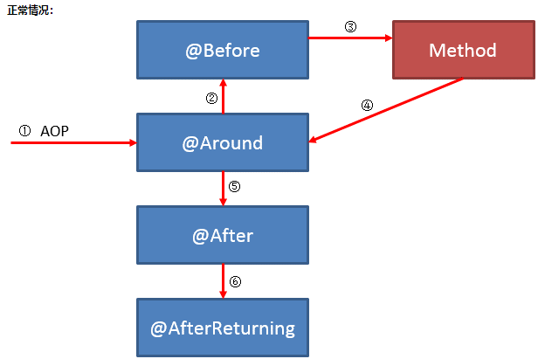  执行顺序：
 |  | 后置处理器 实现代理 | 实现BeanPostProcessor的postProcessAfterInitialization public Object postProcessAfterInitialization(Object bean,String beanName) throws BeansException { InvocationHandler handler = new InvocationHandler() { @Override public Object invoke(Object proxy, Method method, Object[] args) throws Throwable { Object ret = method.invoke(bean, args);//执行方法 return ret; } }; return Proxy.newProxyInstance(ProxyBeanPostProcessor.class.getClassLoader (),bean.getClass().getInterfaces(),handler); }
 |  |  | 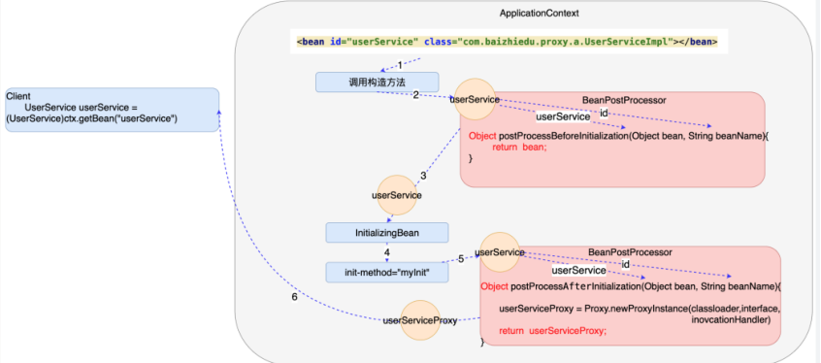 执行顺序：
 | 事务 | 四种特性 | （1）原子性（Atomicity） 事务最基本的操作单元，要么全部成功，要么全部失败，不会结束在中间某个环节。事务在执行过程中发生错误，会被回滚到事务开始前的状态，就像这个事务从来没有执行过一样。 （2）一致性（Consistency） 事务的一致性指的是在一个事务执行之前和执行之后数据库都必须处于一致性状态。如果事务成功地完成，那么系统中所有变化将正确地应用，系统处于有效状态。如果在事务中出现错误，那么系统中的所有变化将自动地回滚，系统返回到原始状态。 （3）隔离性（Isolation） 指的是在并发环境中，当不同的事务同时操纵相同的数据时，每个事务都有各自的完整数据空间。由并发事务所做的修改必须与任何其他并发事务所做的修改隔离。事务查看数据更新时，数据所处的状态要么是另一事务修改它之前的状态，要么是另一事务修改它之后的状态，事务不会查看到中间状态的数据。 （4）持久性（Durability） 指的是只要事务成功结束，它对数据库所做的更新就必须永久保存下来。即使发生系统崩溃，重新启动数据库系统后，数据库还能恢复到事务成功结束时的状态。
 |  | 事务的传播特性 | 事务传播行为就是多个事务方法调用时，如何定义方法间事务的传播。Spring定义了7中传播行为： 1、propagation_requierd：如果当前没有事务，就新建一个事务，如果已存在一个事务中，加入到这个事务中，这是Spring默认的选择。 2、propagation_supports：支持当前事务，如果没有当前事务，就以非事务方法执行。 3、propagation_mandatory：使用当前事务，如果没有当前事务，就抛出异常。 4、propagation_required_new：新建事务，如果当前存在事务，把当前事务挂起。 5、propagation_not_supported：以非事务方式执行操作，如果当前存在事务，就把当前事务挂起。 6、propagation_never：以非事务方式执行操作，如果当前事务存在则抛出异常。 7、propagation_nested：如果当前存在事务，则在嵌套事务内执行。如果当前没有事务，则执行与propagation_required类似的操作。
 |  | 事务的隔离级别 | 1、DEFAULT 默认隔离级别，每种数据库支持的事务隔离级别不一样，如果Spring配置事务时将isolation设置为这个值的话，那么将使用底层数据库的默认事务隔离级别。顺便说一句，如果使用的MySQL，可以使用"select @@tx_isolation"来查看默认的事务隔离级别 2、READ_UNCOMMITTED 读未提交，即能够读取到没有被提交的数据，所以很明显这个级别的隔离机制无法解决脏读、不可重复读、幻读中的任何一种，因此很少使用，适用允许脏读的场景 3、READ_COMMITED 读已提交，即能够读到那些已经提交的数据，自然能够防止脏读，但是无法限制不可重复读和幻读，默认的隔离级别 4、REPEATABLE_READ 重复读取，即在数据读出来之后加锁，类似"select * from XXX for update"，明确数据读取出来就是为了更新用的，所以要加一把锁，防止别人修改它。REPEATABLE_READ的意思也类似，读取了一条数据，这个事务不结束，别的事务就不可以改这条记录，这样就解决了脏读、不可重复读的问题，但是幻读的问题还是无法解决 5、SERLALIZABLE 串行化，最高的事务隔离级别，不管多少事务，挨个运行完一个事务的所有子事务之后才可以执行另外一个事务里面的所有子事务，这样就解决了脏读、不可重复读和幻读的问题了
 |  |  | 1.脏读(Dirty Read)——一个事务读取到了另外一个事务没有提交的数据。 详细解释：当一个事务正在访问数据并且对数据进行了修改，而这种修改还没有提交到数据库中，这时另外一个事务也访问这个数据，然后使用了这个数据。因为这个数据是还没有提交的数据，那么另外一个事务读到的这个数据是脏数据，依据脏数据所做的操作可能是不正确的。 事务T1：更新一条数据 -->事务T2：读取事务T1更新的记录 事务T1：调用commit进行提交 此时事务T2读取到的数据是保存在数据库内存中的数据，称为脏数据，这个过程称为脏读。 脏读发生在一个事务A读取了被另一个事务B修改，但是还未提交的数据。假如B回退，则事务A读取的是无效的数据。这跟不可重复读类似，但是第二个事务不需要执行提交。 解决脏读问题：修改时加排他锁，直到事务提交后才释放，读取时加共享锁， 2.幻读（Phantom）——同一事务中，用同样的操作读取两次，得到的记录数不相同。 详细解释：幻读是指当事务不是独立执行时发生的一种现象，例如第一个事务对一个表中的数据进行了修改，这种修改涉及到表中的全部数据行。同时，第二个事务也修改这个表中的数据，这种修改是向表中插入一行新数据。那么，以后就会发生操作第一个事务的用户发现表中还有没有修改的数据行，就好象发生了幻觉一样。 事务T1：查询表中所有记录 -->事务T2：插入一条记录 -->事务T2：调用commit进行提交 事务T1：再次查询表中所有记录 此时事务T1两次查询到的记录是不一样的，称为幻读。 注意：幻读重点在新增或删除。 幻读发生在当两个完全相同的查询执行时，第二次查询所返回的结果集跟第一个查询不相同。 发生的情况：没有范围锁。 如何避免：实行序列化隔离模式，在任何一个低级别的隔离中都可能会发生。 解决幻读问题：采用的是范围锁RangeS RangeS_S模式，锁定检索范围为只读，这样就避免了幻读问题。
 |  |  | 3.不可重复读（Nonrepeatable Read）——在同一事务中，两次读取同一数据，得到内容不同。 事务T1：查询一条记录 -->事务T2：更新事务T1查询的记录 -->事务T2：调用commit进行提交 事务T1：再次查询上次的记录 此时事务T1对同一数据查询了两次，可得到的内容不同，称为不可重复读。 注意：不可重复读重点在修改。 在基于锁的并行控制方法中，如果在执行select时不添加读锁，就会发生不可重复读问题。 解决不可重复读问题：读取数据时加共享锁，写数据时加排他锁，都是事务提交才释放锁。读取时候不允许其他事物修改该数据，不管数据在事务过程中读取多少次，数据都是一致的，避免了不可重复读问题。 4.丢失更新（Lost Update） 事务T1读取了数据，并执行了一些操作，然后更新数据。事务T2也做相同的事，则T1和T2更新数据时可能会覆盖对方的更新，从而引起错误。
 |  | spring事务 实现方式 | 1、编程式事务管理对基于 POJO 的应用来说是唯一选择。我们需要在代码中调用beginTransaction()、commit()、rollback()等事务管理相关的方法，这就是编程式事务管理。 2、基于 TransactionProxyFactoryBean的声明式事务管理 3、基于 @Transactional 的声明式事务管理 4、基于Aspectj AOP配置事务
 |  | 声明事务：@Transactional | 常用事务注释罗列： @Transactional (propagation = Propagation.REQUIRED,readOnly=true) //readOnly=true只读,不能更新,删除 @Transactional (propagation = Propagation.REQUIRED,timeout=30)//设置超时时间 @Transactional (propagation = Propagation.REQUIRED,isolation=Isolation.DEFAULT)//设置数据库隔离级别 //事务传播属性 @Transactional(propagation=Propagation.REQUIRED) //如果有事务,那么加入事务,没有的话新建一个(不写的情况下) @Transactional(propagation=Propagation.NOT_SUPPORTED) //容器不为这个方法开启事务 @Transactional(propagation=Propagation.REQUIRES_NEW) //不管是否存在事务,都创建一个新的事务,原来的挂起,新的执行完毕,继续执行老的事务 @Transactional(propagation=Propagation.MANDATORY) //必须在一个已有的事务中执行,否则抛出异常 @Transactional(propagation=Propagation.NEVER) //必须在一个没有的事务中执行,否则抛出异常(与Propagation.MANDATORY相反) @Transactional(propagation=Propagation.SUPPORTS) //如果其他bean调用这个方法,在其他bean中声明事务,那就用事务.如果其他bean没有声明事务,那就不用事务.
 |  |  | 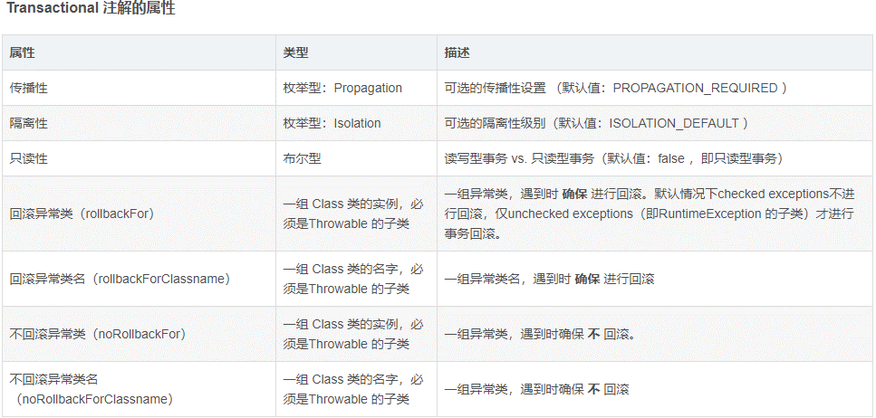
 | 事件 | 概念 | 1、事件源：事件的产生者，任何一个event都必须有一个事件源； 2. 事件广播器：它是事件和事件监听器之间的桥梁，负责把事件通知给事件监听器； 3. 事件监听器注册表：就是spring框架为所有的监听器提供了一个存放的地方；
 |  | 事件类 | 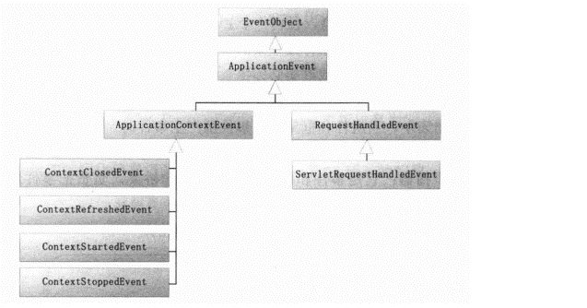 ApplicationEvent唯一的构造函数是ApplicaitonEvent（Object source），通过source指定事件源。 它有两个子类； 1、ApplicationContextEvent：容器事件，也就是说事件源是ApplicationContext，框架提供了四个子类，分别代表容器启动，刷新，停止和关闭事件。 2、RequestHandleEvent：这是一个与Web应用相关的事件，当一个请求被处理后，才会产生该事件
 |  | 事件监听器 | 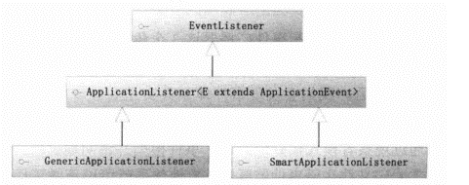 ApplicationListener，所有的监听器都需要实现该接口，该接口只定义了一个方法：onApplicaitonEvent (E event)，该方法接收事件对象，在该方法中编写事件的响应处理逻辑。
 |  | 事件源方法 | ApplicationContext.publishEvent()方法：用于主动触发容器事件。
 |  | 事件监听器注解 | EventListener这个注解其实可以接受参数来表示事件源的，有两个参数classes和condition，顾明思议前者是表示哪一个事件类，后者是当满足什么条件是会调用该方法，但其实都可以不用用到，直接在方法上写参数。
 |  | 实现步骤 | 1、定义事件类：public class MailSendEvent extends ApplicationContextEvent 2、定义事件监听器：public class MailSendListener implements ApplicationListener<MailSendEvent>，public void onApplicationEvent(MailSendEvent mailSendEvent)方法 3、使用@EventListener定义监听器方法@EventListener public void listenMailSend(MailSendEvent mailSendEvent) 4、定义事件发布类：使用ApplicationContext.publishEvent(MailSendEvent)，发布事件
spring 原理 | Bean 解析 | Bean的解析加载 | IOC容器启动 IOC容器通过applicationContext.refresh()加载注册Bean到IOC容器，默认的IOC容器为DefaultListableBeanFactory： 常用的加载方式如下。 ClassPathXmlApplicationContext：从ClassPath路径中加载 XML 配置的上下文。 FileSystemXmlApplicationContext：从文件系统中加载XML 配置的上下文。 XmlWebApplicationContext: Web开发中从 XML 中记载 Web 上下文，区别 于上面 两个之处在于， 此上下文是基于 ServletContext的。 AnnotationConfigWebApplicationContext：从注解类中加载 Web 上下文。
 |  |  | 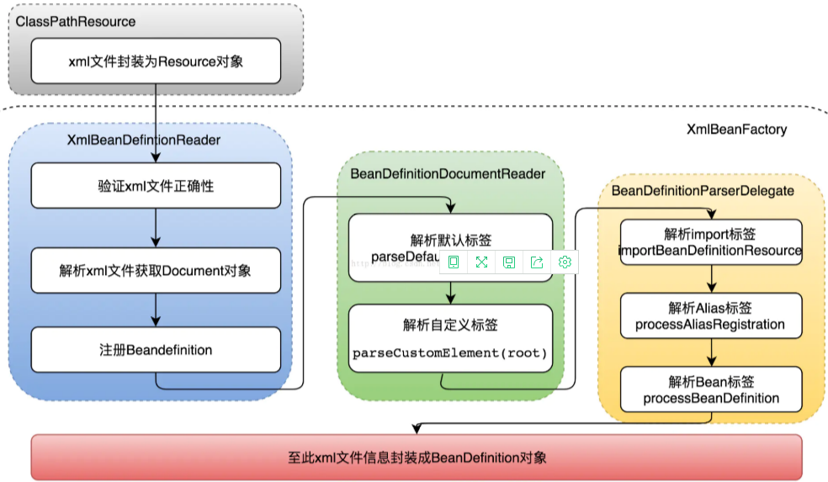 ClassPathXmlApplicationContext 加载流程： Bean解析完成之后就会注册到IOC容器
 | Bean定义 | BeanDefinition | 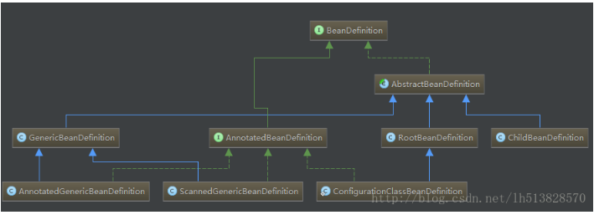 Spring容器启动的过程中，会将Bean解析成Spring内部的BeanDefinition结构：
 |  |  | 1、 BeanDefinition 描述了一个 Bean 实例，实例包含属性值、构造方法参数值以及更多实现信息。该 BeanDefinition 只是是一个最小的接口，主要目的是允许修改属性值和其他 Bean 元数据，该接口提供了一系列操作 Bean 元数据的set、get方法，这些操作为 Bean 的描述定义了一套模板，具体的实现则交由子类。 2、AnnotatedBeanDefinition 是 BeanDefinition 子接口之一，该接口扩展了 BeanDefinition 的功能，其用来操作注解元数据。一般情况下，通过注解方式得到的 Bean（@Component、@Bean），其 BeanDefinition 类型都是该接口的实现类，该接口可以返回两个元数据的类： AnnotationMetadata：主要对 Bean 的注解信息进行操作，如：获取当前 Bean 标注的所有注解、判断是否包含指定注解。 MethodMetadata：方法的元数据类。提供获取方法名称、此方法所属类的全类名、是否是抽象方法、判断是否是静态方法、判断是否是final方法等。 3、AbstractBeanDefinition 是 BeanDefinition 的子抽象类，也是其他 BeanDefinition 类型的基类，其实现了接口中定义的一系列操作方法，并定义了一系列的常量属性，这些常量会直接影响到 Spring 实例化 Bean 时的策略。 4、RootBeanDefinition，该类继承自 AbstractBeanDefinition，它可以单独作为一个 BeanDefinition，也可以作为其他 BeanDefinition 的父类。RootBeanDefinition 在 AbstractBeanDefinition 的基础上定义了更多属性。 5、ChildBeanDefinition，该类继承自 AbstractBeanDefinition。其相当于一个子类，不可以单独存在，必须依赖一个父 BeanDetintion，构造 ChildBeanDefinition 时，通过构造方法传入父 BeanDetintion 的名称或通过 setParentName 设置父名称。它可以从父类继承方法参数、属性值，并可以重写父类的方法，同时也可以增加新的属性或者方法。若重新定义 init 方法，destroy 方法或者静态工厂方法，ChildBeanDefinition 会重写父类的设置。
 |  |  | 6、GenericBeanDefinition 是 Spring 2.5 以后新引入的 BeanDefinition，是 ChildBeanDefinition 更好的替代者，它同样可以通过 setParentName 方法设置父 BeanDefinition。 7、ConfigurationClassBeanDefinition，该类继承自 RootBeanDefinition ，并实现了 AnnotatedBeanDefinition 接口。这个 BeanDefinition 用来描述在标注 @Configuration 注解的类中，通过 @Bean 注解实例化的 Bean。 其功能特点如下： a、如果 @Bean 注解没有指定 Bean 的名字，默认会用方法的名字命名 Bean。 b、标注 @Configuration 注解的类会成为一个工厂类，而标注 @Bean 注解的方法会成为工厂方法，通过工厂方法实例化 Bean，而不是直接通过构造方法初始化。 c、标注 @Bean 注解的类会使用构造方法自动装配 8、AnnotatedGenericBeanDefinition,该类继承自 GenericBeanDefinition ，并实现了 AnnotatedBeanDefinition 接口。这个 BeanDefinition 用来描述标注 @Configuration 注解的 Bean。 9、ScannedGenericBeanDefinition,该类继承自 GenericBeanDefinition ，并实现了 AnnotatedBeanDefinition 接口。这个 BeanDefinition 用来描述标注 @Component 注解的 Bean，其派生注解如 @Service、@Controller 也同理。
 |  | BeanFactory | beanFactory会在bean的生命周期的各个阶段中对bean进行各种管理，并且spring将这些阶段通过各种接口暴露给我们，让我们可以对bean进行各种处理，我们只要让bean实现对应的接口，那么spring就会在bean的生命周期调用我们实现的接口来处理该bean。
 | Bean工厂 |  | 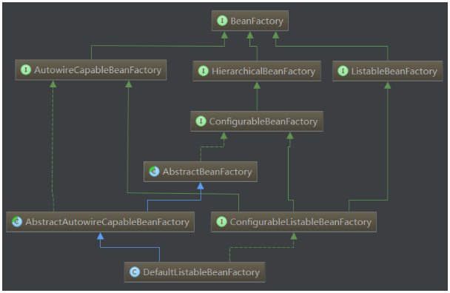 BeanFactory的类结构:
 |  |  | 1.BeanFactory接口： 是Spring bean容器的根接口.提供获取bean,是否包含bean,是否单例与原型,获取bean类型,bean 别名的方法 2.BeanFactory的三个子接口： HierarchicalBeanFactory：提供父容器的访问功能 ListableBeanFactory：提供了批量获取Bean的方法 AutowireCapableBeanFactory：在BeanFactory基础上实现对已存在实例的管理 3.ConfigurableBeanFactory： 4.ConfigurableListableBeanFactory： 继承了上述的所有接口，增加了其他功能：比如类加载器,类型转化,属性编辑器,BeanPostProcessor,作用域,bean定义,处理bean依赖关系, bean如何销毁… 5.实现类DefaultListableBeanFactory： 实现了ConfigurableListableBeanFactory，实现上述BeanFactory所有功能。它还可以注册BeanDefinition
 |  |  | Bean处理流程： 1. bean容器的启动： 1）bean容器的启动阶段： A、 首先是读取bean的xml配置文件，然后解析xml文件中的各种bean的定义，将xml文件中的每一个<bean />元素分别转换成一个BeanDefinition对象，其中保存了从配置文件中读取到的该bean的各种信息。 B、然后通过BeanDefinitionRegistry将这些bean注册到beanFactory中. C、将BeanDefinition注册到了beanFactory之后，在这里Spring为我们提供了一个扩展的切口，允许我们通过实现接口BeanFactoryPostProcessor 实现对扩展功能。 2.bean的实例化阶段:主要是通过反射或者CGLIB对bean进行实例化，在这个阶段Spring又给我们暴露了很多的扩展接口。 A、各种的Aware接口，比如 BeanFactoryAware，MessageSourceAware，ApplicationContextAware B、各种BeanPostProcessor接口 C、 InitializingBean接口、DisposableBean接口
 |  | BeanDefinitionRegistryPostProcessor | BeanDefinitionRegistryPostProcessor是BeanFactoryPostProcessor的子接口，BeanFactoryPostProcessor的作用是在bean的定义信息已经加载但还没有初始化的时候执行方法postProcessBeanFactory(）方法，而BeanDefinitionRegistryPostProcessor是在BeanFactoryPostProcessor的前面执行。 postProcessBeanDefinitionRegistry(BeanDefinitionRegistry registry) 可以给容器注册bean
 | spring 的后置处理器 | BeanFactoryPostProcessor | BeanFactoryPostProcessor是用来处理修改bean定义信息的后置处理器，这个时候bean还没有初始化，只是定好了BeanDefinition，在BeanFactoryPostProcessor接口的postProcessBeanFactory方法中，我们可以修改bean的定义信息，例如修改属性的值，修改bean的scope为单例或者多例。
 |  |  | public interface BeanFactoryPostProcessor { //这个是所有的bean的定义信息定义好之后，初始化前的最后一次提供修改的操作，这里一般都是用来修改bean的定义信息或者修改bean的属性用的，这个接口没有提供默认的实现方法，它是一个void方法 void postProcessBeanFactory(ConfigurableListableBeanFactory beanFactory) throws BeansException; }
 |  | BeanPost Processor | 
 |  |  | 1、BeanPostProcessor 对象初始化前后的回调 2、InstantiationAwareBeanPostProcessor 对象实例化前后以及实例化后设置propertyValues的回调 3、SmartInstantiationAwareBeanPostProcessor这个接口主要是spring框架内部来使用 4、MergedBeanDefinitionPostProcessor 用来将merged BeanDefinition暴露出来的回调 5、DestructionAwareBeanPostProcessor关于处理对象销毁的前置回调
 |  |  | BeanPostProcessor中各个回调调用的顺序: 1、InstantiationAwareBeanPostProcessor.postProcessBeforeInstantiation(beanClass, beanName)该方法在创建对象之前会先掉用，如果有返回实例则直接使用不会去走下面创建对象的逻辑，并在之后执行BeanPostProcessor.postProcessAfterInitialization(result, beanName) 2、SmartInstantiationAwareBeanPostProcessor.determineCandidateConstructors(beanClass, beanName)如果需要的话，会在实例化对象之前执行 3、MergedBeanDefinitionPostProcessor.postProcessMergedBeanDefinition(mbd, beanType, beanName)在对象实例化完毕 初始化之前执行 4、InstantiationAwareBeanPostProcessor.postProcessAfterInstantiation(bw.getWrappedInstance(), beanName)在bean创建完毕初始化之前执行 5、InstantiationAwareBeanPostProcessor.postProcessPropertyValues(pvs, filteredPds, bw.getWrappedInstance(), beanName)在bean的property属性注入完毕 向bean中设置属性之前执行 6、BeanPostProcessor.postProcessBeforeInitialization(result, beanName)在bean初始化（自定义init或者是实现了InitializingBean.afterPropertiesSet()）之前执行 7、BeanPostProcessor.postProcessAfterInitialization(result, beanName)在bean初始化（自定义init或者是实现了InitializingBean.afterPropertiesSet()）之后执行 8、其中DestructionAwareBeanPostProcessor方法的postProcessBeforeDestruction(Object bean, String beanName)会在销毁对象前执行
 |  | 注解处理器 | 在spring框架内部实现当中，注解实现注入主要是通过bean后置处理器BeanPostProcessor接口的实现类来生效的。BeanPostProcessor后置处理器是在spring容器启动时，创建bean对象实例后，马上执行的，对bean对象实例进行加工处理。 @Autowired是通过BeanPostProcessor接口的实现类AutowiredAnnotationBeanPostProcessor来实现对bean对象对其他bean对象的依赖注入的； @Resource和@Inject是通过BeanPostProcessor接口的实现类CommonAnnotationBeanPostProcessor来实现的，其中如名字所述，即公共注解CommonAnotation，CommonAnnotationBeanPostProcessor是spring中统一处理JDK中定义的注解的一个BeanPostProcessor。该类会处理的注解还包括@PostConstruct，@PreDestroy等。 AspectJ的后置处理器：AnnotationAwareAspectJAutoProxyCreator
 | spring 意识 | Spring Aware | 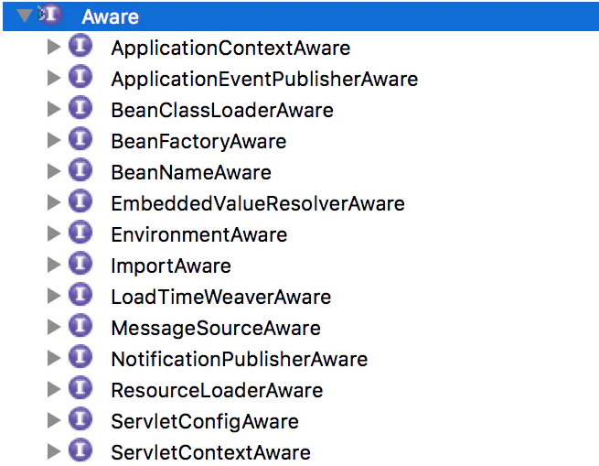 使用了spring Aware 你的bean将会和spring框架耦合，spring aware 的目的是为了让bean获取spring容器的服务 spring 提供的常用aware的接口： BeanNameAware ：可以获取容器中bean的名称 BeanFactoryAware:获取当前bean factory这也可以调用容器的服务 ApplicationContextAware： 当前的applicationContext， 这也可以调用容器的服务 MessageSourceAware：获得message source，这也可以获得文本信息 ApplicationEventPulisherAware：应用事件发布器，可以发布事件 ResourceLoaderAware： 获得资源加载器，可以获得外部资源文件的内容 EnvironmentAware：可以获得application.properties的配置文件配置的属性值

springboot
类别 | 分类 | 知识点 | 解释
spring boot应用 | spring boot介绍 | 概念 | 它的设计是为了使您能够尽可能快地启动和运行。它使用 “习惯优于 配置” （项目中存在大量的配置，而 Spring Boot 内置一个习惯性的配置，让你无须手动进行配置）的理念让你的项目快速运行起来。使用 Spring Boot 很容易创建一个独立运行（运行jar，内嵌 Servlet 容器）、准生产强力的基于 Spring 框架的项目，使用 Spring Boot你可以不用或者只需要很少的 Spring 配置。提供了 J2EE开发的一站式解决方案。
 |  | 优点 | 1、快速构建独立运行的Spring项目； 2、无须依赖外部Servlet容器，应用无需打成WAR包；项目可以打成jar包独自运行； 3、提供 一系列 starter pom 来简化 Maven 的依赖加载； 4、大量的自动配置，对主流开发框架的无配置集成； 5、无须配置XML，开箱即用，简化开发，同时也可以修改默认值来满足特定的需求； 6、Spring Boot 并不是对 Spring 功能上的增强，而是提供了一种快速使用 Spring 的方式； 极大提高了开发、部署效率。
 | spring boot底层原理 | 依赖管理 | spring-boot-starter-parent ： 是当前项目的父依赖 spring-boot-starter-parent 继承 spring-boot-dependencies spring-boot-dependencies 里面定义了很多组件版本号，我们引用对应依赖时，不需要写<version>标签 1、spring-boot-starter-* ： *就某种场景 2、 *-spring-boot-starter： 第三方为我们提供的简化开发的场景启动器 注意： 1、引入依赖默认都可以不写版本 2、引入非版本仲裁的jar，要写版本号。
 |  |  | 引导加载自动配置类 @SpringBootConfiguration @EnableAutoConfiguration @ComponentScan(excludeFilters = { @Filter(type = FilterType.CUSTOM, classes = TypeExcludeFilter.class), @Filter(type = FilterType.CUSTOM, classes = AutoConfigurationExcludeFilter.class) }) public @interface SpringBootApplication{} 说明： 一、@SpringBootConfiguration：用于定义一个Spring Boot的配置类( 配置类 等同 配置文件) 1、引用了 @Configuration 注解，是Spring底层的一个注解，用于定义 Spring 的配置类。 2、配置类也是容器中的一个组件 @Component 二、@EnableAutoConfiguration ： 1、告诉Spring Boot开启自动配置功能，这样Spring Boot会自动根据你导入的依赖jar包来自动 配置项目。 2、@AutoConfigurationPackage ——》 @Import({Registrar.class})会将引导类（@SpringBootApplication标注的类）所在的包及下面所有子包里面的所有组件扫描到Spring容器； 3、@Import({AutoConfigurationImportSelector.class})将所有需要导入的组件以全类名的方式返回; 这些组件就会被添加到容器中会给容器导入非常多的自动配置类(xxxxAutoConfiguration),就是导入并配置好当前项目中所需要的组件,省去我们手动编写配置去注入组件 其中： AutoConfigurationImportSelector.class： a、利用getAutoConfigurationEntry(annotationMetadata);给容器中批量导入一些组件 b、调用List<String> configurations = getCandidateConfigurations(annotationMetadata, attributes)获取到所有需要导入到容器中的配置类 c、利用工厂加载 Map<String, List<String>> loadSpringFactories(@Nullable ClassLoader classLoader)；得到所有的组件从META-INF/spring.factories位置来加载一个文件。 三、@ComponentScan 被该 注解 标识的类,会被spring容器进行管理. 注意：Spring Boot在启动的时候从(spring-boot-autoconfigure-2.0.6.RELEASE.jar)类路径下的META-INF/spring.factories中获取EnableAutoConfiguration指定的值，将这些值作为自动配置类导入到容器中，自动配置类就生效，帮我们进行自动配置工作；以前我们需要自己配置的文件，自动配置类都帮我们完成了
 |  |  | 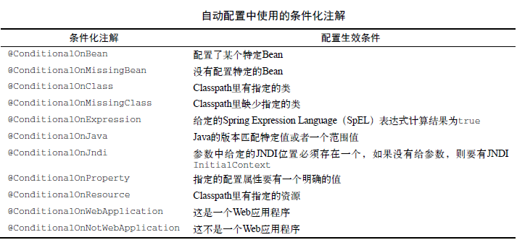 修改配置，根据条件注解动态加载配置：
 |  |  | 总结： 1、 SpringBoot先加载所有的自动配置类 xxxxxAutoConfiguration 2、每个自动配置类按照条件进行生效，默认都会绑定配置文件指定的值。xxxxProperties里面拿。xxxProperties和配置文件进行了绑定 3、生效的配置类就会给容器中装配很多组件 4、只要容器中有这些组件，相当于这些功能就有了 5、定制化配置 用户直接自己@Bean替换底层的组件 用户去看这个组件是获取的配置文件什么值就去修改。 xxxxxAutoConfiguration ---> 组件 ---> xxxxProperties里面拿值 ----> application.properties
 |  | 自定义starter | 问题产生原因： 在我们的日常开发工作中，经常会有一些独立于业务之外的配置模块，我们经常将其放到一个特定的包下，然后如果另一个工程需要复用这块功能的时候，需要将代码硬拷贝到另一个工程，重新集成一遍，麻烦至极。如果我们将这些可独立于业务代码之外的功配置模块封装成一个个starter，复用的时候只需要将其在pom中引用依赖即可，SpringBoot为我们完成自动装配。
 |  |  | 命名规则：SpringBoot提供的starter以spring-boot-starter-xxx的方式命名的。官方建议自定义的starter使用xxx-spring-boot-starter命名规则。以区分SpringBoot生态提供的starter。
 |  |  | 步骤： 原工程： 1、定义： @ConfigurationProperties，标注的读取properties\yml的数据类 2、定义：@Configuration，标注的配置类,并起用@EnableConfigurationProperties 3、在resources\meta-inf\文件夹下，建立spring.factories文件 4、在该文件添加自动装配类： #-------starter自动装配--------- org.springframework.boot.autoconfigure.EnableAutoConfiguration=com.demo.starter.config.DemoConfig 5、在工程中执行mvn clean install 一个自定义的starter 目标工程： 1、在pom文件中，添加原工程的引用： <dependency> <groupId>com.demo</groupId> <artifactId>demo-spring-boot-starter</artifactId> <version>1.0-SNAPSHOT</version> </dependency> 2、建立properties/yml文件，定义注入到原工程中的@ConfigurationProperties标注类
 | Spring Boot的配置文件 | application.properties | 在Java中主要为配置文件，文件类型为：.properties，格式为文本文件，内容格式为"键=值"
 |  | application.yml | 用来做以数据为中心的配置文件， 基础语法： 1、key: value；kv之间有空格 2、大小写敏感 3、使用缩进表示层级关系 4、缩进不允许使用tab，只允许空格 5、缩进的空格数不重要，只要相同层级的元素左对齐即可 6、'#'表示注释 7、字符串无需加引号，如果要加，''与""表示字符串内容 会被 转义/不转义 数据类型： 字面量：单个的、不可再分的值。date、boolean、string、number、null，写法：k: v 对象：键值对的集合。map、hash、set、object， 行内写法： k: {k1:v1,k2:v2,k3:v3}或 k: k1: v1 数组：一组按次序排列的值。array、list、queue， 行内写法： k: [v1,v2,v3]或 k: - v1
 |  | ConfigurationProperties注解 | 它可以把同类的配置信息自动封装成实体类，从properties、ym文件读取属性
 |  | 两者区别及优先级 | yml最大的好处在于其拥有天然的树状结构，要注意的地方： 1、在properties文件中是以”.”进行分割的， 在yml中是用”:”进行分割; 2、yml的数据格式和json的格式很像，都是K-V格式，并且通过”:”进行赋值； 3、在yml中缩进一定不能使用TAB，否则会报很奇怪的错误；（缩进特么只能用空格！！！！） 4、每个k的冒号后面一定都要加一个空格； 5、使用spring cloud的maven进行构造的项目，在把properties换成yml后，一定要进行mvn clean insatll 优先级：application.properties高于application.yml,存在相同属性值，级别高的配置会覆盖级别低的相同配置，级别高的配置没有的项，级别低有的项会同样生效。
 |  | PropertySource | 读取自定义的properties文件，若其中的值与application文件值相同的话，取application文件，若读取自定义yml文件，需要自定义实现PropertySourceFactory.createPropertySource方法，在使用@PropertySource注解中的factory指定
 |  | EnableConfigurationProperties | EnableConfigurationProperties 注解，如果一个配置类只配置@ConfigurationProperties注解，而没有使用@Component，那么在IOC容器中是获取不到properties 配置文件转化的bean，因此使用@EnableConfigurationProperties 应用到@Configuration标注的类上，实现@ConfigurationProperties的属性起用
 |  | Value | 1、可以直接定义值；2、使用spel表达式；3、从properties\yml文件中属性中读取 例：@Value("8000")； @Value("#{10*2}")； @Value("${emp.last-name}")
 |  | 总结 @Value 与 @ConfigurationProperties 获取值的差异 | 1、如果只是在某个业务逻辑需求获取配置文件中的某个属性，使用@value 2、如果专门使用javabean和配置文件进行映射，使用 @ConfigurationProperties
 |  | ImportResource | Spring 提供的 @ImportResource 来加载 xml 配置文件，例如：@ImportResource(locations = {"classpath:spring01.xml"})
 |  | Profile 多环境支持 | Profile是Spring用来针对不同的环境要求，提供不同的配置支持，全局Profile配置使用的文件名可以是application-{profile}.properties / application-{profile}.yml，如application-dev.properties / application-prod.properties，切换环境配置：spring.profiles.active={profile}
 |  | 配置文件加载顺序
 |  |  | 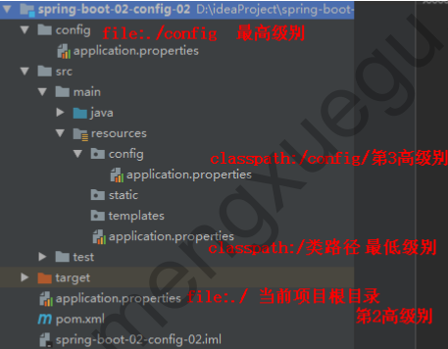
 | springboot日志 | 输出日志信息 | 1. 以下日志级别，由低到高：trace（跟踪） < debug（调试） < info（自定义） < warn（警告） < error（错误） 2. Spring Boot默认设定的是 info 级别日志，(日志默认级别也称为root级别)，可修改默认级别日志：logging.level.level=级别名，指定之后这个级别以下的日志信息不会输出 3. 可以进行调整日志级别，设定某个级别后，就只打印设定的这个级别及后面高级别的日志信息，没有指定级别的就用SpringBoot默认规定的级别 4. 可修改指定包的日志级别，指定某个包下面的所有日志级别：logging.level.包名=级别名 5、输出日志到文件中：指定路径logging.path=/springboot/log，指定文件名：logging.file=springboot.log 6、控制台输出格式：logging.pattern.console=%d{yyyy-MM-dd} == [%thread] == %-5level == %logger{50} - %msg%n # 日志输出格式说明： # %d 输出日期时间， # %thread 输出当前线程名， # %-5level 输出日志级别，左对齐5个字符宽度 # %logger{50} 输出全类名最长50个字符，超过按照句点分割 # %msg 日志信息 # %n 换行符
 | Web开发 | 静态资源访问 | 只要静态资源放在类路径下： classpath:/META-INF/resources/ classpath:/resources/ classpath:/static/ classpath:/public 访问 ： 当前项目根路径/ + 静态资源名 原理： 静态映射/**。 请求进来，先去找Controller看能不能处理。不能处理的所有请求又都交给静态资源处理器。静态资源也找不到则响应404页面
 |  | 欢迎页 | 会从4个静态资源目录 + 根路径 / 中 查找 index.html 页面
 |  | 图标映射 | 会在静态资源目录下 与 根路径(按该顺序) 查找 faicon.ico 页面
 |  | spring mvc概念 | MVC 是 Model、View 和 Controller 的缩写 1、模型：用于存储数据以及处理用户请求的业务逻辑， JavaBean 2、视图：向控制器提交数据，显示模型中的数据， JSP 页面 3、控制器：根据视图提出的请求判断将请求和数据交给哪个模型处理，将处理后的有关结果交给哪个视图更新显示 Servlet 对象
 |  | spring mvc 工作流程 | Spring MVC，属于表现层的框架,它是Spring框架的一部分，主要由处理器映射器、处理器适配器、视图解析器，组成了三大组件，需要开发组件有控制器、视图
 |  |  | 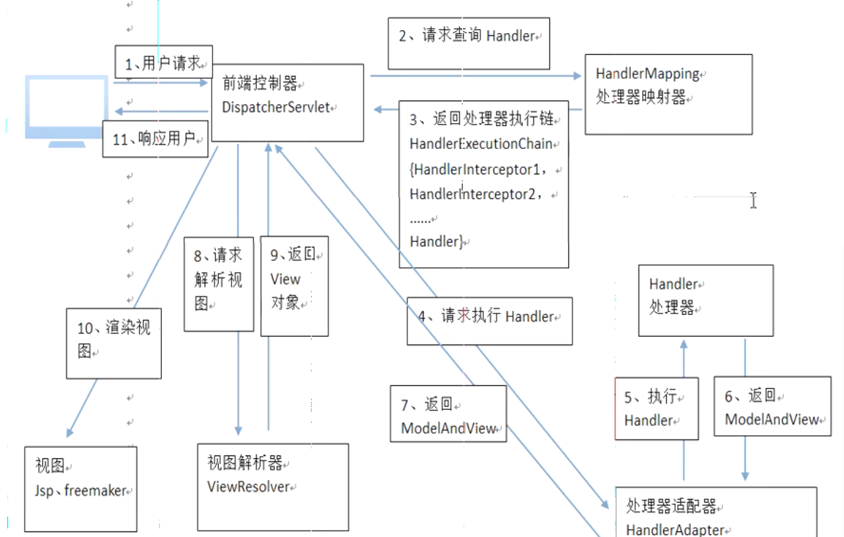
 |  |  | Spring MVC 的工作流程如下： 1、用户发送请求至前端控制器DispatcherServlet 2、DispatcherServlet收到请求调用HandlerMapping处理器映射器。 3、处理器映射器根据请求url找到具体的处理器，生成处理器对象及处理器拦截器(如果有则生成)一并返回给DispatcherServlet。 4、DispatcherServlet通过HandlerAdapter处理器适配器调用处理器 5、执行处理器(Controller，也叫后端控制器)。 6、Controller执行完成返回ModelAndView 7、HandlerAdapter将controller执行结果ModelAndView返回给DispatcherServlet 8、DispatcherServlet将ModelAndView传给ViewReslover视图解析器 9、ViewReslover解析后返回具体View 10、DispatcherServlet对View进行渲染视图（即将模型数据填充至视图中）。 11、DispatcherServlet响应用户
 |  |  | 组件说明： 1、DispatcherServlet：前端控制器 用户请求到达前端控制器，它就相当于mvc模式中的c，dispatcherServlet是整个流程控制的中心，由它调用其它组件处理用户的请求，dispatcherServlet的存在降低了组件之间的耦合性。 2、HandlerMapping：处理器映射器 HandlerMapping负责根据用户请求找到Handler即处理器，springmvc提供了不同的映射器实现不同的映射方式，例如：配置文件方式，实现接口方式，注解方式等。 3、Handler：处理器 Handler 是继DispatcherServlet前端控制器的后端控制器，在DispatcherServlet的控制下Handler对具体的用户请求进行处理。 由于Handler涉及到具体的用户业务请求，所以一般情况需要程序员根据业务需求开发Handler。 4、HandlAdapter：处理器适配器 通过HandlerAdapter对处理器进行执行，这是适配器模式的应用，通过扩展适配器可以对更多类型的处理器进行执行。 5、View Resolver：视图解析器 View Resolver负责将处理结果生成View视图，View Resolver首先根据逻辑视图名解析成物理视图名即具体的页面地址，再生成View视图对象，最后对View进行渲染将处理结果通过页面展示给用户。 6、View：视图 springmvc框架提供了很多的View视图类型的支持，包括：jstlView、freemarkerView、pdfView等。我们最常用的视图就是jsp。
 |  | spring mvc 常用注解 | 1、@PathVariable：用于将请求URL中的模板变量映射到功能处理方法的参数上，即取出uri模板中的变量作为参数 例如：@RequestMapping("/testPathVariable/{id}") public String testPathVariable(@PathVariable("id") Integer id) 2、@RequestMapping：是一个用来处理请求地址映射的注解，可用于类或方法上。用于类上，表示类中的所有响应请求的方法都是以该地址作为父路径。 RequestMapping注解有六个属性，下面我们把她分成三类进行说明： a、 value， method； value： 指定请求的实际地址，指定的地址可以是URI Template 模式（后面将会说明）； method： 指定请求的method类型， GET、POST、PUT、DELETE等； b、consumes，produces consumes： 指定处理请求的提交内容类型（Content-Type），例如application/json, text/html; produces: 指定返回的内容类型，仅当request请求头中的(Accept)类型中包含该指定类型才返回； c、params，headers params： 指定request中必须包含某些参数值是，才让该方法处理。 headers： 指定request中必须包含某些指定的header值，才能让该方法处理请求。 3、@RequestParam:主要用于在SpringMVC后台控制层获取参数，类似一种是request.getParameter(“name”)，它有三个常用参数：defaultValue = “0”, required = false, value = “isApp”；defaultValue 表示设置默认值，required 铜过boolean设置是否是必须要传入的参数，value 值表示接受的传入的参数类型。 4、@ResponseBody：该注解用于将Controller的方法返回的对象，通过适当的HttpMessageConverter转换为指定格式后，写入到Response对象的body数据区 5、@RequestBody：注解常用来处理content-type不是默认的application/x-www-form-urlcoded编码的内容，比如说：application/json或者是application/xml等。一般情况下来说常用其来处理application/json类型 6、@ModelAttribute：可以拦截方法前的执行 a、绑定请求参数到实体对象，public String register(@ModelAttribute("user") UserForm user) b、注解一个非请求处理方法， @ModelAttribute public void isLogin(HttpSession session)
 |  | Spring MVC 拦截器 | Spring MVC 的拦截器（Interceptor）与 Java Servlet 的过滤器（Filter）类似，它主要用于拦截用户的请求并做相应的处理，通常应用在权限验证、记录请求信息的日志、判断用户是否登录等功能上。 定义： 1、是通过实现 HandlerInterceptor 接口或继承 HandlerInterceptor 接口的实现类来定义 实现HandlerInterceptor接口： a、preHandle 方法：在controller执行前调用此方法，返回true表示继续执行，返回false中止执行，这里可以加入登录校验、权限在拦截等 b、postHandle 方法：在controller执行后但未返回视图前调用此方法，这里可在返回用户前对模型数据进行加工处理，比如这里加入公用信息以便页面显示 c、afterCompletion 方法：在controller执行后且视图返回后调用此方法，这里可得到执行controller时的异常信息，这里可记录操作日志，资源清理等 2、配置拦截器 a、编写一个拦截器实现HandlerInterceptor接口 b、拦截器注册到容器中（实现WebMvcConfigurer的addInterceptors） c、指定拦截规则【如果是拦截所有，静态资源也会被拦截】 @Configuration public class AdminWebConfig implements WebMvcConfigurer { @Override public void addInterceptors(InterceptorRegistry registry) { registry.addInterceptor(new LoginInterceptor()) .addPathPatterns("/**") //所有请求都被拦截包括静态资源 .excludePathPatterns("/","/login","/css/**","/fonts/**","/images/**","/js/**"); //放行的请求 } }
 |  |  | 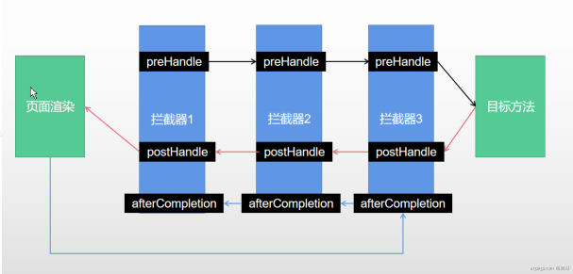
 |  |  | 拦截器原理： 1、根据当前请求，找到HandlerExecutionChain【可以处理请求的handler以及handler的所有 拦截器】 2、先来顺序执行 所有拦截器的 preHandle方法 a、如果当前拦截器prehandler返回为true。则执行下一个拦截器的preHandle b、如果当前拦截器返回为false。直接 倒序执行所有已经执行了的拦截器的 afterCompletion； 3、如果任何一个拦截器返回false。直接跳出不执行目标方法 4、所有拦截器都返回True。执行目标方法 5、倒序执行所有拦截器的postHandle方法。 6、前面的步骤有任何异常都会直接倒序触发 afterCompletion 7、页面成功渲染完成以后，也会倒序触发 afterCompletion
 |  | Spring MVC的 接收值 | 1、通过@PathVariable注解获取路径中传递参数： public ModelAndView helloWorld(@PathVariable String id, @PathVariable String str) 2、用@ModelAttribute注解获取POST请求的FORM表单数据： public String processSubmit(@ModelAttribute("pojo") Pojo pojo) 3、直接用HttpServletRequest获取 public String get(HttpServletRequest request, HttpServletResponse response) 4、用注解@RequestParam绑定请求参数 public String setupForm(@RequestParam("a") String a, ModelMap model) 5、用Map、Mode接收pojo对接 支持的数据类型 参数类型推荐使用包装数据类型，因为基础数据类型不可以为null 整形：Integer、int 字符串：String 单精度：Float、float 双精度：Double、double 布尔型：Boolean、boolean pojo类型：Map、Mode
 |  | Spring MVC 返回模型 | 1、modelAndView： @RequestMapping(value="/index1",method=RequestMethod.GET public ModelAndView index1(){ ModelAndView modelAndView = new ModelAndView(); modelAndView.addObject("name", "xxx"); modelAndView.setViewName("/user/index"); return modelAndView; } 2、model： @RequestMapping(value="/index4",method = RequestMethod.GET) public String index(Model model) { String retVal = "user/index"; User user = new User(); user.setName("XXX"); model.addAttribute("user", user); return retVal; } 3、map： @RequestMapping(value="/index3",method=RequestMethod.GET) public Map<String, String> index3(){ Map<String, String> map = new HashMap<String, String>(); map.put("1", "1"); //map.put相当于request.setAttribute方法 return map; } 如果使用Model则可以不使用ModelAndView对象，Model对象可以向页面传递数据，View对象则可以使用String返回值替代。不管是Model还是ModelAndView，其本质都是使用Request对象向页面传递数据。
 |  | Restful | Restful就是一个资源定位及资源操作的风格。不是标准也不是协议，只是一种风格，是对http协议的诠释。 资源定位：互联网所有的事物都是资源，要求url中没有动词，只有名词，没有参数。 资源操作：使用put、delete、post、get，使用不同方法对资源进行操作。分别对应添加、删除、修改、查询。一般使用时还是post和get。Put和Delete几乎不使用。
 |  |  | 通过HTTP请求方式来区分对资源CRUD操作, 请求 URI 是 /资源名称/资源标识，其中资源标识： GET-获取用户 DELETE-删除用户 PUT-修改用户 POST-保存用户 @RequestMapping(value = "/user",method = RequestMethod.GET) public String getUser @RequestMapping(value = "/user",method = RequestMethod.POST) public String saveUser @RequestMapping(value = "/user",method = RequestMethod.PUT) public String putUser 模板模式映射：例如： @RequestMapping(value="/ viewItems/{id}")：{×××}占位符，请求的URL可以是“/viewItems/1”或“/viewItems/2”，通过在方法中使用@PathVariable获取{×××}中的×××变量。
 |  | 支持Rest提交原理 | 表单提交要使用REST的时候： 1、表单提交会带上_method=PUT 2、请求过来被HiddenHttpMethodFilter拦截 请求是否正常，并且是POST 获取到_method的值。 兼容以下请求；PUT.DELETE.PATCH 原生request（post），包装模式requesWrapper重写了getMethod方法，返回的是传入的值。 过滤器链放行的时候用wrapper。以后的方法调用getMethod是调用requesWrapper的。
 |  | Spring MVC的转发与重定向 | 转发是服务器行为，重定向是客户端行为。 1）转发过程 客户浏览器发送 http 请求，Web 服务器接受此请求，调用内部的一个方法在容器内部完成请求处理和转发动作，将目标资源发送给客户；在这里转发的路径必须是同一个 Web 容器下的 URL，其不能转向到其他的 Web 路径上，中间传递的是自己的容器内的 request，forward: 2）重定向过程 客户浏览器发送 http 请求，Web 服务器接受后发送 302 状态码响应及对应新的 location 给客户浏览器，客户浏览器发现是 302 响应，则自动再发送一个新的 http 请求，请求 URL 是新的 location 地址，服务器根据此请求寻找资源并发送给客户，redirect:

微服务
类别 | 分类 | 知识点 | 解释
微服务 应用 | 微服务 | 概念 | 微服务是一种架构风格，是以开发一组小型服务的方式来作为一个独立的应用系统，每个服务都运行在自已的进程中，服务之间采用轻量级的HTTP通信机制 ( 通常是采用HTTP的RESTful API )进行通信。这些服务都是围绕具体业务进行构建的，并且可以独立部署到生产环境上。这些服务可以用不同的编程语言编写，并且可以使用不同的数据存储技术。对这些微服务我们只需要使用一个非常轻量级的集中式管理来进行协调。
 |  | 微服务架构图 | 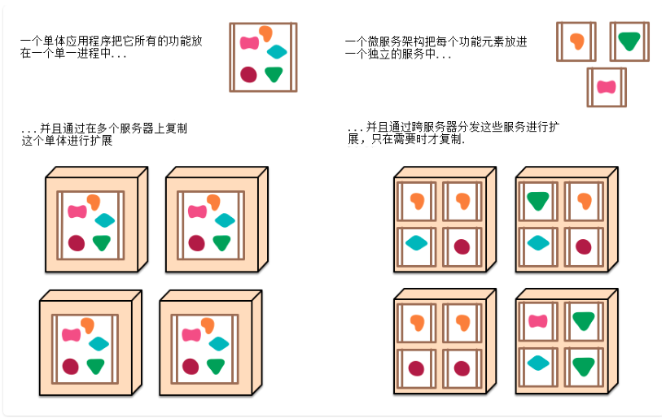
 |  | 微服务架构的优缺点 | 优点 1. 易于开发和维护：一个微服务只会关注一个特定的业务功能，所以业务清晰、代码量较少。开发和 维护单个微服务相对简单。 2. 单个微服务启动较快 3. 局部修改容易部署：单一应用只要有修改，就得重新部署整个应用。微服务解决了这样的问题。一般来说，对某个微服务进行修改，只需要重新部署这个服务即可。 4. 技术栈不受限制：在微服务架构中，可以结合项目业务及团队的特点，合理的选择技术栈。 5. 按需伸缩：可根据需求，实现细粒度的扩展。 缺点 1. 运维要求高：更多的服务意味着要投入更多的运维。 2. 分布式固有的复杂性：使用微服务构建的是分布式系统。对于一个分布式系统，系统容错、网络延迟、分布式事务等都会带来巨大的问题。 3. 接口调整成本高：微服务之间通过接口进行通信。如果修改某一个微服务的API，可能所有用到这 个接口的微服务都需要进行调整。

